건설기계 점검표
K-건설맵 | k-conmap.com 건설 서식 |  |  |  |  |  |  |  | ← 이 1행을 지우고 쓰셔도 됩니다
■ 굴착기(백호) |  |  |  |  |  |  |  | 판정
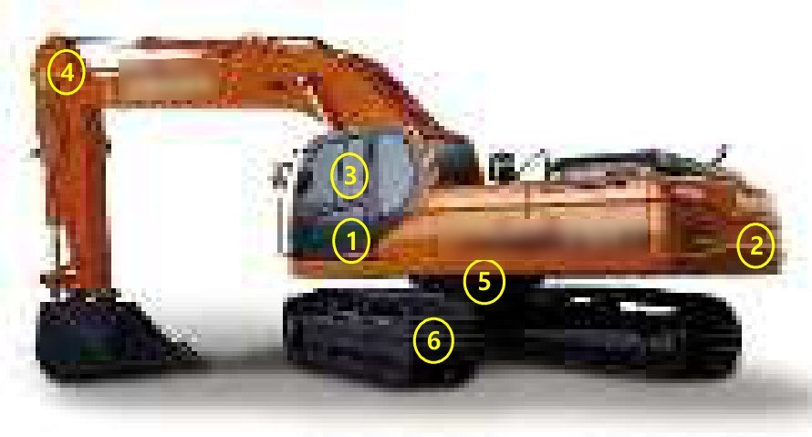 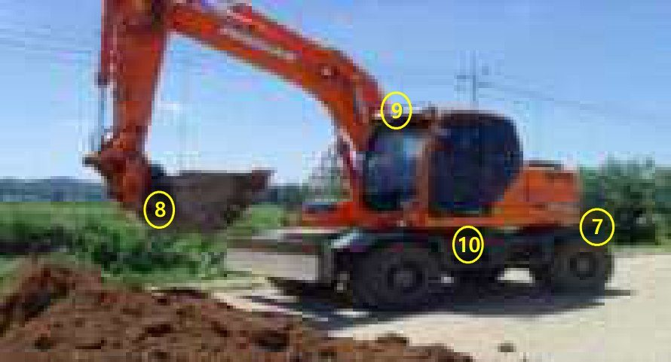 |  |  |  |  |  | No | 점검항목 [ 적합 : ○ / 부적합 : × / 해당없음 : － ] | 결과 | 참 조
 |  |  |  |  |  | ① | 레버는 변형되지 않고, 레버를 내리면 모든 작동이 중단 될 것
 |  |  |  |  |  | ② | 후방감시카메라는 상시ON, 후사경 부착상태, 후진경보장치 작동상태가 양호하며, 임의조작이 불가능 하도록 설치되어 있을 것
 |  |  |  |  |  |  |  |  | 비상정지장치 | 후방감시카메라
 |  |  |  |  |  | ③ | 조종장치, 클러치, 브레이크 등의 이상여부를 확인하고, 안전벨트를 착용할 것
 |  |  |  |  |  | ④ | 유압모터ㆍ실린더ㆍ라인 등의 누유 및 손상, 마모 등이 없을 것
 |  |  |  |  |  |  |  |  | 후방접근방지 | 유압라인
 |  |  |  |  |  | ⑤ | 턴테이블 고정 볼트는 풀림 등의 이상이 없을 것
 |  |  |  |  |  | ⑥ | 트랙 궤도 또는 휠(차륜)의 균열 및 변형이 없고, 체결상태가 양호할 것
 |  |  |  |  |  |  |  |  | 턴테이블 | 주행장치부
 |  |  |  |  |  | ⑦ | 추가 웨이트 사용을 금하고 고정 볼트와 너트 체결상태가 양호할 것
 |  |  |  |  |  | ⑧ | 규정된 버킷을 사용하고 안전핀은 정상적으로 설치되어 있을 것
 |  |  |  |  |  |  |  |  | 웨이트고정볼트 | 버킷 안전핀,리본
 |  |  |  |  |  | ⑨ | 전조ㆍ후미ㆍ안개ㆍ경광등은 정상작동 될 것
차 량 번 호 |  |  | 규 격 |  |  | ⑩ | 승강용 발판, 운전석 방호설비, 협착방지봉 등의 설치상태
 |  |  |  |  |  |  |  |  | 등화류 | 협착방지봉
확 인 | 점 검 자 | (서명) / |  |  | (서명) | 조치 사항
 | 운 전 원 | (서명) | 점 검 일 | 20 . . .

■ 덤프트럭 |  |  |  |  |  |  |  | 판정
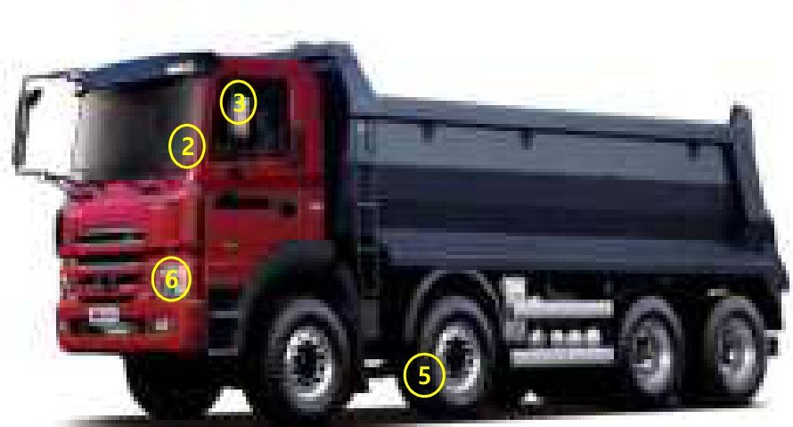 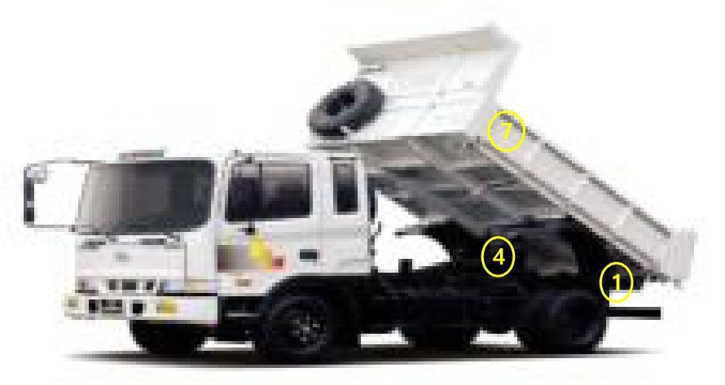 |  |  |  |  |  | No | 점검항목 [ 적합 : ○ / 부적합 : × / 해당없음 : － ] | 결과 | 참 조
 |  |  |  |  |  | ① | 후방 감시카메라는 상시 ON, 작동에 문제가 없을 것
 |  |  |  |  |  | ② | 조종장치, 클러치, 브레이크 등의 이상 여부를 확인하고, 안전벨트를 착용할 것
 |  |  |  |  |  |  |  |  | 후방감시카메라 | 조종/제동장치
 |  |  |  |  |  | ③ | 후사경은 정상 부착되어 있을 것 후진 경보장치는 작동상태가 양호하며, 임의조작이 불가능하도록 설치되어 있을 것
 |  |  |  |  |  | ④ | 유압모터ㆍ실린더ㆍ라인 등의 누유 및 손상, 마모 등이 없을 것
 |  |  |  |  |  |  |  |  | 후진경보장치 | 유압장치
 |  |  |  |  |  | ⑤ | 트랙 궤도 또는 휠(차륜)의 균열 및 변형이 없고, 체결상태가 양호할 것
 |  |  |  |  |  | ⑥ | 전조ㆍ후미ㆍ안개ㆍ경광등의 기능은 정상작동 될 것
 |  |  |  |  |  |  |  |  | 차륜(타이어) | 등화류
 |  |  |  |  |  | ⑦ | 적재함 승강 사다리, 승강용 발판, 적재함 자동덮개, 운전석 방호설비 등의 설치상태가 양호할 것
 |  |  |  |  |  | ⑧
 |  |  |  |  |  |  |  |  | 기타(자동덮개)
 |  |  |  |  |  | ⑨
차 량 번 호 |  |  | 규 격 |  |  | ⑩

확 인 | 점 검 자 | (서명) / |  |  | (서명) | 조치 사항
 | 운 전 원 | (서명) | 점 검 일 | 20 . . .

■ 항타기/항발기 |  |  |  |  |  |  |  | 판정
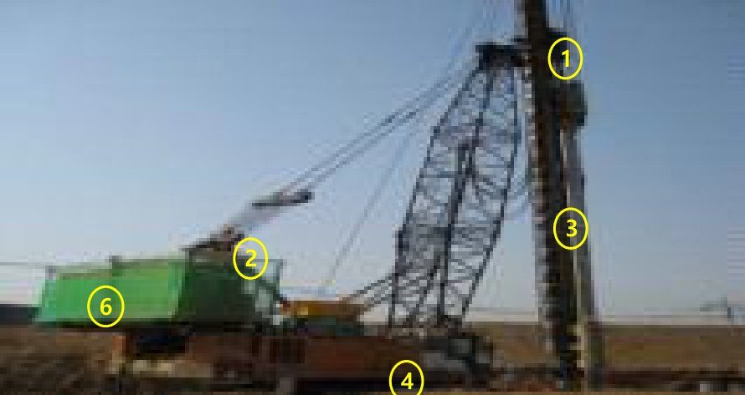 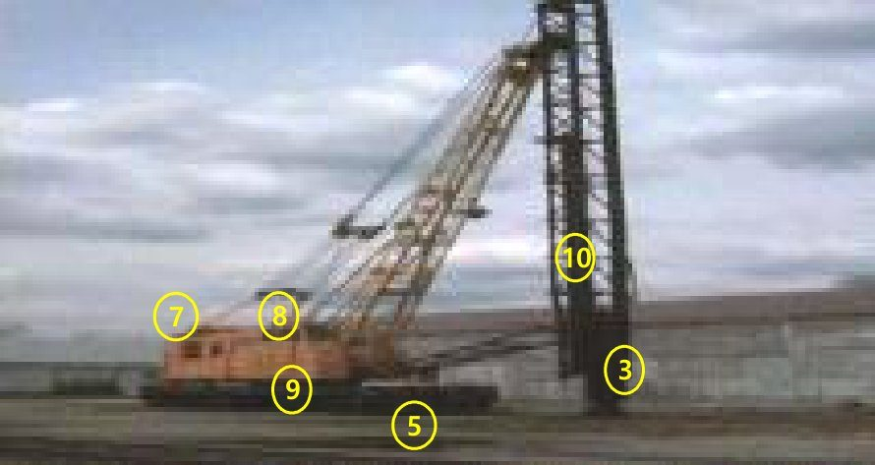 |  |  |  |  |  | No | 점검항목 [ 적합 : ○ / 부적합 : × / 해당없음 : － ] | 결과 | 참 조
 |  |  |  |  |  | ① | 훅, 햄머 등 양중하는 것이 필요 이상 상승할 경우 경보음과 함께 작동이 정지 될 것
 |  |  |  |  |  | ② | 와이어로프는 소선파단 등의 이상이 없고, 단말처리 상태가 양호할 것
 |  |  |  |  |  |  |  |  | 권과방지장치 | 와이어로프
 |  |  |  |  |  | ③ | 장착길이, 수직도 및 무게는 제원표 이내이며 각 볼트의 체결상태 및 외형이 양호할 것
 |  |  |  |  |  | ④ | 트랙 궤도의 균열, 손상 및 변형여부를 확인할 것
 |  |  |  |  |  |  |  |  | 리더 및 햄머 | 트랙
 |  |  |  |  |  | ⑤ | 이동시 침하방지용 철판을 사용하고 작업시 아웃트리거 설치 상태를 확인할 것
 |  |  |  |  |  | ⑥ | 발전기의 고정(용접, 볼트체결)상태가 양호하고 충전부의 노출이 없을 것
 |  |  |  |  |  |  |  |  | 아웃트리거,철판 | 발전기
 |  |  |  |  |  | ⑦ | 임의 및 불법 개조가 없는지 제원표, 계획서와 일치 여부를 확인할 것
 |  |  |  |  |  | ⑧ | 주 브레이크 드럼 및 라이닝 상태 및 너클 브레이크의 작동상태를 확인할 것
 |  |  |  |  |  |  |  |  | 카운터 웨이트 | 브레이크
 |  |  |  |  |  | ⑨ | 턴테이블 고정 볼트는 풀림 등의 이상이 없고 백스테이 등 주요 구조부의 연결상태 및 용접부의 크랙 등 이상이 없을 것
차 량 번 호 |  |  | 규 격 |  |  | ⑩ | 리더부 수직 사다리에 수직 생명줄을 설치할 것
 |  |  |  |  |  |  |  |  | 기타 안전시설
확 인 | 점 검 자 | (서명) / |  |  | (서명) | 조치 사항
 | 운 전 원 | (서명) | 점 검 일 | 20 . . .

■ 공기압축기(컴프레서) |  |  |  |  |  |  |  | 판정
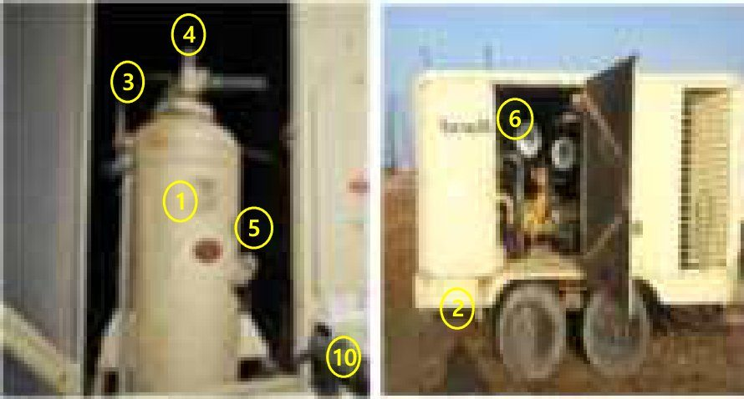 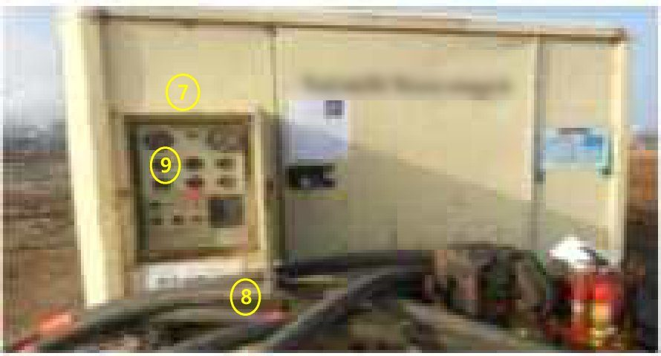 |  |  |  |  |  | No | 점검항목 [ 적합 : ○ / 부적합 : × / 해당없음 : － ] | 결과 | 참 조
 |  |  |  |  |  | ① | 용접부의 크랙 등 외형이 이상이 없고, 허용 압력을 확인 할 것
 |  |  |  |  |  | ② | 드레인 밸브의 조작 및 배수 등의 기능상태 이상 유무를 확인 할 것
 |  |  |  |  |  |  |  |  | 압력용기 | 드레인 밸브
 |  |  |  |  |  | ③ | 압력방출장치의 기능 이상유무 확인 (압력조정 너트 봉인 여부 확인)
 |  |  |  |  |  | ④ | 설정 압력 미달/이상시 언로드 밸브의 기능 작동 유무를 확인 할 것
 |  |  |  |  |  |  |  |  | 압력방출장치 | 언로드밸브
 |  |  |  |  |  | ⑤ | 윤활유 상태 확인 (윤활유 적정량 저장 및 오염확인)
 |  |  |  |  |  | ⑥ | 풀리 밸트 회전부의 덮개 또는 울 설치 여부 확인 및 Door 시건상태 확인
 |  |  |  |  |  |  |  |  | 윤활유 | 덮개/울
 |  |  |  |  |  | ⑦ | 압력계(눈금표시 등) 정상 작동 상태여부 확인
 |  |  |  |  |  | ⑧ | 밸브·호스의 외관 상태 및 최대 토출압력 대비 충분한 강도의 인증된 제품여부 확인
 |  |  |  |  |  |  |  |  | 압력계 | 밸브 및 호스
 |  |  |  |  |  | ⑨ | 비상정지장치 작동상태 및 비상시 대응요령 표지판 부착여부 확인 할 것
차 량 번 호 |  |  | 규 격 |  |  | ⑩ | 그 밖의 연결부위의 이상유무(볼팅 체결 상태 및 이탈방지로프 설치상태 등)
 |  |  |  |  |  |  |  |  | 비상정지장치 | 이탈방지로프
확 인 | 점 검 자 | (서명) / |  |  | (서명) | 조치 사항
 | 운 전 원 | (서명) | 점 검 일 | 20 . . .

■ 콘크리트 펌프카 |  |  |  |  |  |  |  | 판정
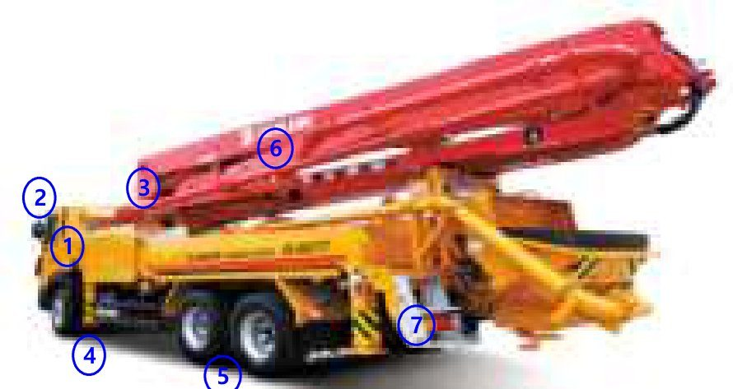 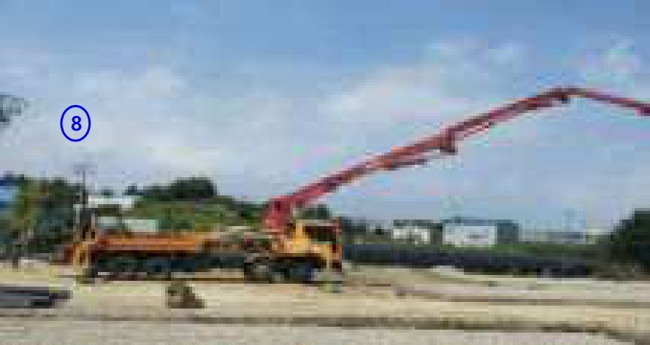 |  |  |  |  |  | No | 점검항목 [ 적합 : ○ / 부적합 : × / 해당없음 : － ] | 결과 | 참 조
 |  |  |  |  |  | ① | 조종장치, 클러치, 브레이크 등의 이상여부를 확인하고, 안전벨트를 착용할 것
 |  |  |  |  |  | ② | 후사경은 정상 부착되어 있을 것. 후진 경보 장치는 작동상태가 양호하며, 임의 조작이 불가능하도록 설치되어 있을 것
 |  |  |  |  |  |  |  |  | 조종/제동장치 | 후진경보장치
 |  |  |  |  |  | ③ | 유압모터ㆍ실린더ㆍ라인 등의 누유 및 손상, 마모 등이 없을 것
 |  |  |  |  |  | ④ | 아웃트리거는 완전히 확장하며, 지반상태, 기울기 요철 등을 확인 할 것 (받침목 2단 초과 사용 금지)
 |  |  |  |  |  |  |  |  | 유압장치 | 아웃트리거
 |  |  |  |  |  | ⑤ | 트랙 궤도 또는 휠(차륜)의 균열 및 변형이 없고, 체결상태가 양호할 것
 |  |  |  |  |  | ⑥ | 구조부의 연결상태 및 용접부의 크랙 등 육안 점검시 이상이 없을 것
 |  |  |  |  |  |  |  |  | 차륜(타이어) | 주요구조부
 |  |  |  |  |  | ⑦ | 전조ㆍ후미ㆍ안개ㆍ경광등의 기능은 정상 작동 될 것
 |  |  |  |  |  | ⑧ | 고압선, 전방작업 등 작업반경을 준수할 것
 |  |  |  |  |  |  |  |  | 등화류 | 장비셋팅 주변
 |  |  |  |  |  | ⑨ | 턴테이블 고정 볼트는 풀림 등의 이상이 없을 것
차 량 번 호 |  |  | 규 격 |  |  | ⑩ | 승강용 발판 등의 설치상태가 양호할 것

확 인 | 점 검 자 | (서명) / |  |  | (서명) | 조치 사항
 | 운 전 원 | (서명) | 점 검 일 | 20 . . .

■ 콘크리트 믹서트럭(레미콘) |  |  |  |  |  |  |  | 판정
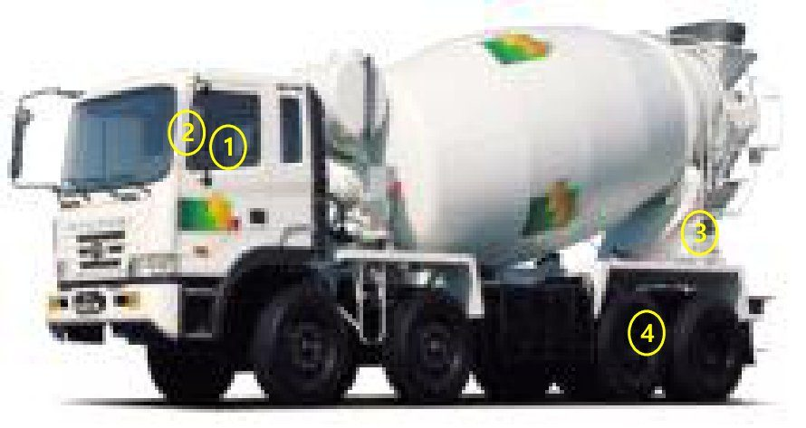 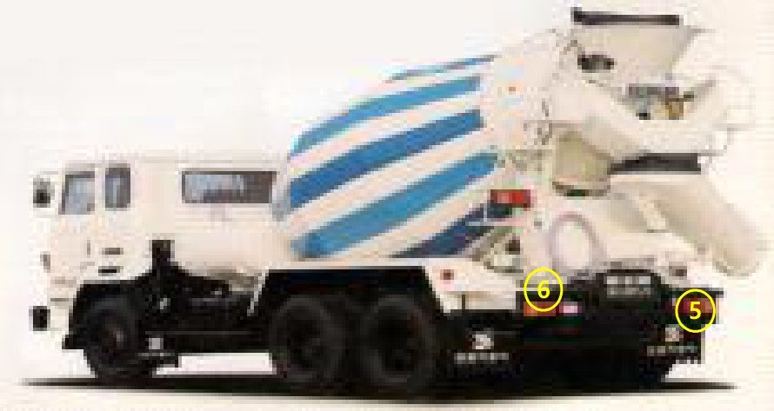 |  |  |  |  |  | No | 점검항목 [ 적합 : ○ / 부적합 : × / 해당없음 : － ] | 결과 | 참 조
 |  |  |  |  |  | ① | 조종장치, 클러치, 브레이크 등의 이상여부를 확인하고, 안전벨트를 착용할 것
 |  |  |  |  |  | ② | 후사경은 정상 부착되어 있을 것 후진 경보장치는 작동상태가 양호하며, 임의 조작이 불가능하도록 설치되어 있을 것
 |  |  |  |  |  |  |  |  | 조종/제동장치 | 후진경보장치
 |  |  |  |  |  | ③ | 유압모터ㆍ실린더ㆍ라인 등의 누유 및 손상, 마모 등이 없을 것
 |  |  |  |  |  | ④ | 트랙 궤도 또는 휠(차륜)의 균열 및 변형이 없고, 체결상태가 양호할 것
 |  |  |  |  |  |  |  |  | 유압장치 | 차륜(타이어)
 |  |  |  |  |  | ⑤ | 전조ㆍ후미ㆍ안개ㆍ경광등의 기능은 정상작동 될 것
 |  |  |  |  |  | ⑥ | 승강용 발판, 차륜 스토퍼 등의 설치상태가 양호할 것
 |  |  |  |  |  |  |  |  | 등화류 | 주차브레이크
 |  |  |  |  |  | ⑦
 |  |  |  |  |  | ⑧

 |  |  |  |  |  | ⑨
차 량 번 호 |  |  | 규 격 |  |  | ⑩

확 인 | 점 검 자 | (서명) / |  |  | (서명) | 조치 사항
 | 운 전 원 | (서명) | 점 검 일 | 20 . . .

■ 지게차/하이랜더 |  |  |  |  |  |  |  | 판정
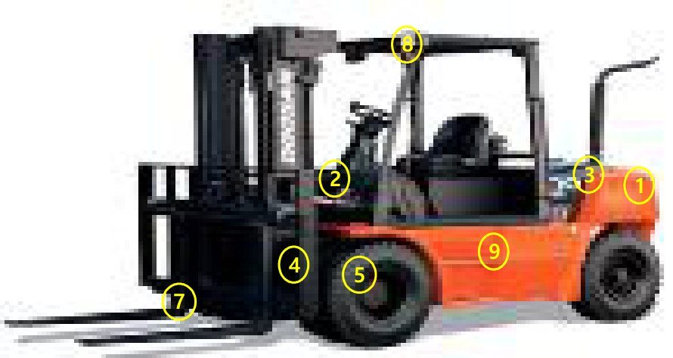 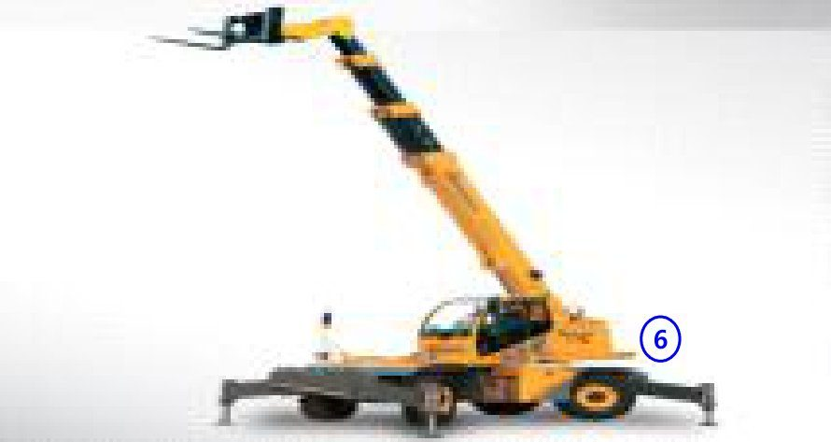 |  |  |  |  |  | No | 점검항목 [ 적합 : ○ / 부적합 : × / 해당없음 : － ] | 결과 | 참 조
 |  |  |  |  |  | ① | 무선경보장치 및 후방카메라는 상시 ON, 작동에 문제가 없을 것
 |  |  |  |  |  | ② | 조종장치, 클러치, 브레이크 등의 이상여부를 확인하고, 안전벨트를 착용할 것
 |  |  |  |  |  |  |  |  | 무선 경보장치 | 조종.제동 장치
 |  |  |  |  |  | ③ | 후사경은 정상 부착되어 있을 것, 후진 경보 장치는 작동상태가 양호하며, 임의조작이 불 가능하도록 설치되어 있을 것
 |  |  |  |  |  | ④ | 유압모터ㆍ실린더ㆍ라인 등의 누유 및 손상, 마모 등이 없을 것
 |  |  |  |  |  |  |  |  | 경보장치 | 유압실린더
 |  |  |  |  |  | ⑤ | 트랙 궤도 또는 휠(차륜)의 균열 및 변형이 없고, 체결상태가 양호할 것
 |  |  |  |  |  | ⑥ | 추가 웨이트 사용을 금하고 고정볼트와 너트 체결 상태가 양호할 것
 |  |  |  |  |  |  |  |  | 차륜(타이어) | 웨이트
 |  |  |  |  |  | ⑦ | 변형 및 크랙이 없고, 고정핀은 견고하게 설치 되어 있을 것
 |  |  |  |  |  | ⑧ | 전조ㆍ후미ㆍ방향지시ㆍ경보등의 기능은 정상 작동 될 것
 |  |  |  |  |  |  |  |  | 포크 | 등화류
 |  |  |  |  |  | ⑨ | 승강용 발판, 운전석 방호설비, 협착방지봉 등의 설치상태가 양호할 것
차 량 번 호 |  |  | 규 격 |  |  | ⑩ | 지게차 운영중 운전자 무단이탈 방지장치(OPSS)는 상시 ON, 작동에 문제가 없을 것
 |  |  |  |  |  |  |  |  | 운전석방호설비 | OPSS
확 인 | 점 검 자 | (서명) / |  |  | (서명) | 조치 사항
 | 운 전 원 | (서명) | 점 검 일 | 20 . . .

■ 로더 |  |  |  |  |  |  |  | 판정
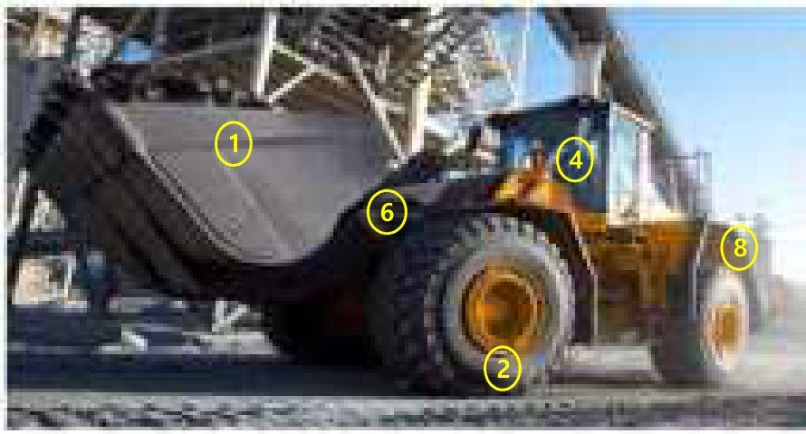 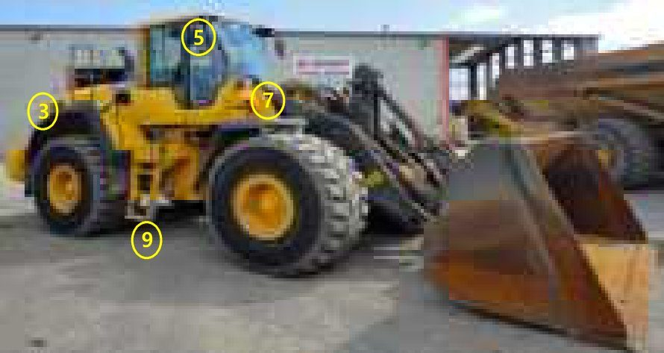 |  |  |  |  |  | No | 점검항목 [ 적합 : ○ / 부적합 : × / 해당없음 : － ] | 결과 | 참 조
 |  |  |  |  |  | ① | 규정된 버킷을 사용하고 안전핀은 정상적으로 설치되어 있을 것
 |  |  |  |  |  | ② | 트랙 궤도 또는 휠(차륜)의 균열 및 변형이 없고, 체결상태가 양호할 것
 |  |  |  |  |  |  |  |  | 버 킷 | 트랙,흴(차륜)
 |  |  |  |  |  | ③ | 후방 감시카메라는 상시 ON, 작동에 문제가 없을 것
 |  |  |  |  |  | ④ | 조종장치, 클러치, 브레이크 등의 이상여부를 확인하고, 안전벨트를 착용할 것
 |  |  |  |  |  |  |  |  | 후방감시카메라 | 조정/제동장치
 |  |  |  |  |  | ⑤ | 후사경은 정상 부착되어 있을 것 후진 경보장치는 작동상태가 양호하며, 임의조작이 불가능하도록 설치되어 있을 것
 |  |  |  |  |  | ⑥ | 유압모터ㆍ실린더ㆍ라인 등의 누유 및 손상, 마모 등이 없을 것
 |  |  |  |  |  |  |  |  | 경보장치 | 유압라인실린더
 |  |  |  |  |  | ⑦ | 전조ㆍ후미ㆍ안개ㆍ경광등의 기능은 정상작동 될 것
 |  |  |  |  |  | ⑧ | 추가 웨이트 사용을 금하고 고정볼트와 너트 체결상태가 양호할 것
 |  |  |  |  |  |  |  |  | 각종 등화류 | 웨이트
 |  |  |  |  |  | ⑨ | 승강용 발판,운전석 방호설비, 협착방지봉 등의 설치상태가 양호할 것
차 량 번 호 |  |  | 규 격 |  |  | ⑩
 |  |  |  |  |  |  |  |  | 기 타
확 인 | 점 검 자 | (서명) / |  |  | (서명) | 조치 사항
 | 운 전 원 | (서명) | 점 검 일 | 20 . . .

■ 천공기(어스/점보/크롤러 드릴) |  |  |  |  |  |  |  | 판정
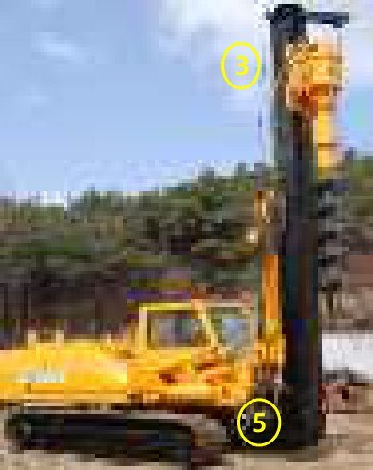 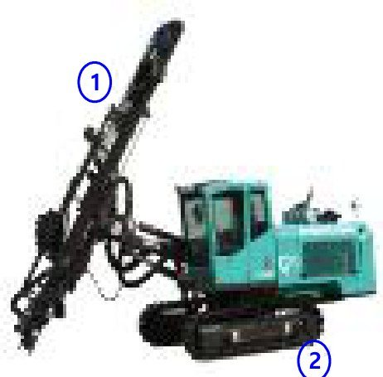 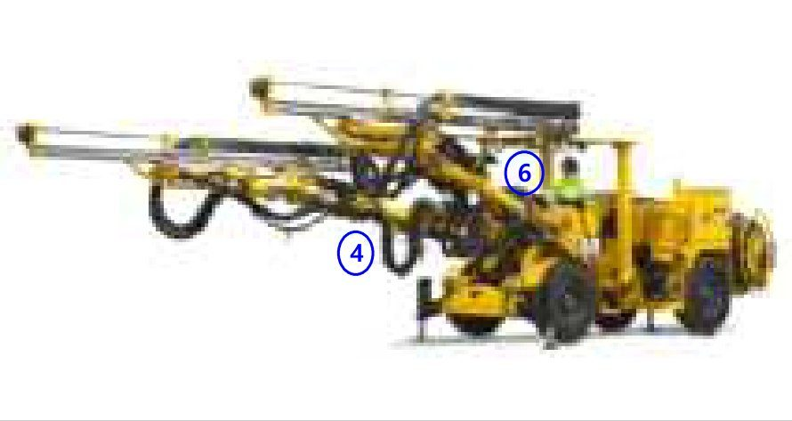 |  |  |  |  |  | No | 점검항목 [ 적합 : ○ / 부적합 : × / 해당없음 : － ] | 결과 | 참 조
 |  |  |  |  |  | ① | 장착길이, 수직도는 제원표 이내이고 각 볼트 체결상태 및 외형은 양호할 것
 |  |  |  |  |  | ② | 트랙의 손상, 변형 여부 및 지반상태를 확인 하고, 침하방지용 철판은 계획서와 일치할 것
 |  |  |  |  |  |  |  |  | 리더 및 오거 | 트랙 및 철판
 |  |  |  |  |  | ③ | 와이어로프는 소선파단 등의 이상이 없고, 단말 처리 상태가 양호할 것
 |  |  |  |  |  | ④ | 유압모터ㆍ실린더ㆍ라인 등의 누유 및 손상,마모 등이 없을 것
 |  |  |  |  |  |  |  |  | 와이어로프 | 오일장치/실린더
 |  |  |  |  |  | ⑤ | 백 스테이등 주요 구조부의 연결상태 및 용접부의 크랙 등 육안점검시 이상이 없을 것
 |  |  |  |  |  | ⑥ | 브레이크, 클러치, 운전장치 등은 기능이 정상 일 것
 |  |  |  |  |  |  |  |  | 주요구조부 | 기 타
 |  |  |  |  |  | ⑦
 |  |  |  |  |  | ⑧

 |  |  |  |  |  | ⑨
차 량 번 호 |  |  | 규 격 |  |  | ⑩

확 인 | 점 검 자 | (서명) / |  |  | (서명) | 조치 사항
 | 운 전 원 | (서명) | 점 검 일 | 20 . . .

■ 카고크레인 |  |  |  |  |  |  |  | 판정
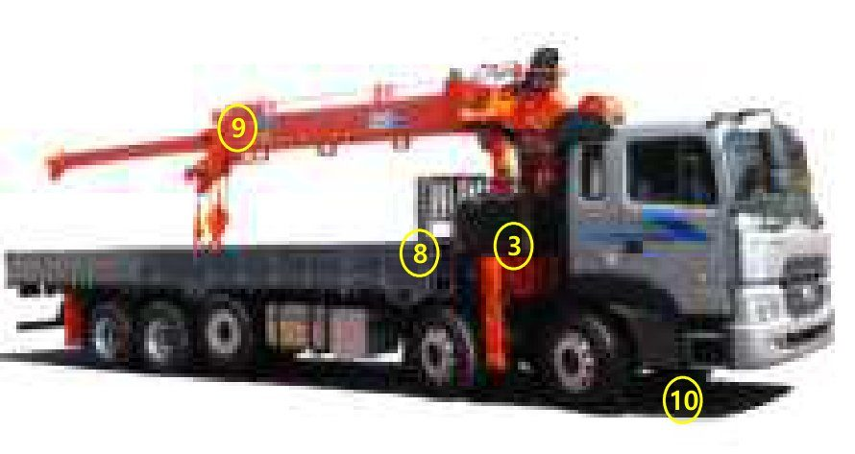 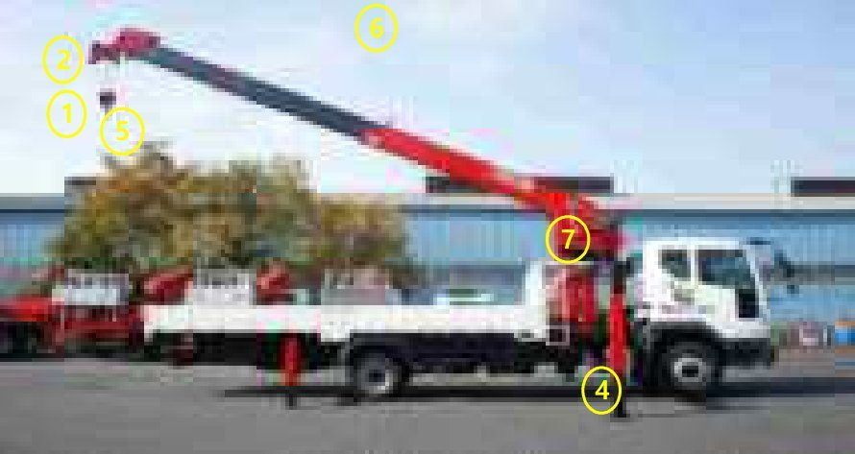 |  |  |  |  |  | No | 점검항목 [ 적합 : ○ / 부적합 : × / 해당없음 : － ] | 결과 | 참 조
 |  |  |  |  |  | ① | 정격하중 초과시 경보음과 함께 작동이 정지 될 것 (제원 : ton, 양중물 중량 : ton)
 |  |  |  |  |  | ② | 훅이 필요이상 상승할 경우 경보음과 함께 작동이 정지 될 것
 |  |  |  |  |  |  |  |  | 과부하방지장치 | 권과방지장치
 |  |  |  |  |  | ③ | 버튼을 누르면 모든 작동이 중단 될 것, 버튼은 수동 복귀형일 것
 |  |  |  |  |  | ④ | 아웃트리거는 완전히 확장하며(안전핀설치),지반 상태, 기울기, 요철 등을 확인 할 것 (받침목 2단초과 사용 금지) 최대 확장 길이; 전방: M, 후방: M
 |  |  |  |  |  |  |  |  | 비상정지장치 | 아웃트리거
 |  |  |  |  |  | ⑤ | 훅해지장치는 정상 작동되며, 와이어로프는 소선파단 등의 이상이 없고, 단말처리 상태가 양호 할 것
 |  |  |  |  |  | ⑥ | 고압선과 간섭이 되지 않도록 셋팅하고 전방 작업 금지 반경을 준수할 것
 |  |  |  |  |  |  |  |  | 훅 | 장비셋팅 주변
 |  |  |  |  |  | ⑦ | 턴테이블 고정볼트는 풀림 등의 이상이 없을 것
 |  |  |  |  |  | ⑧ | 차체,적재함 접합부 등 구조부 연결상태 및 용접부 크랙 등 육안점검시 이상이 없을 것
 |  |  |  |  |  |  |  |  | 턴테이블고정핀 | 파단된 고정볼트
 |  |  |  |  |  | ⑨ | 와이어로프는 소선 파단 등의 이상이 없고, 단말처리 상태가 양호 할 것 Hoist(main): mm, Hoist(single): mm
차 량 번 호 |  |  | 규 격 |  |  | ⑩ | 브레이크, 클러치, 운전장치 등은 기능이 정상일 것
 |  |  |  |  |  |  |  |  | 와이어로프
확 인 | 점 검 자 | (서명) / |  |  | (서명) | 조치 사항
 | 운 전 원 | (서명) | 점 검 일 | 20 . . .

■ 하이드로 크레인 |  |  |  |  |  |  |  | 판정
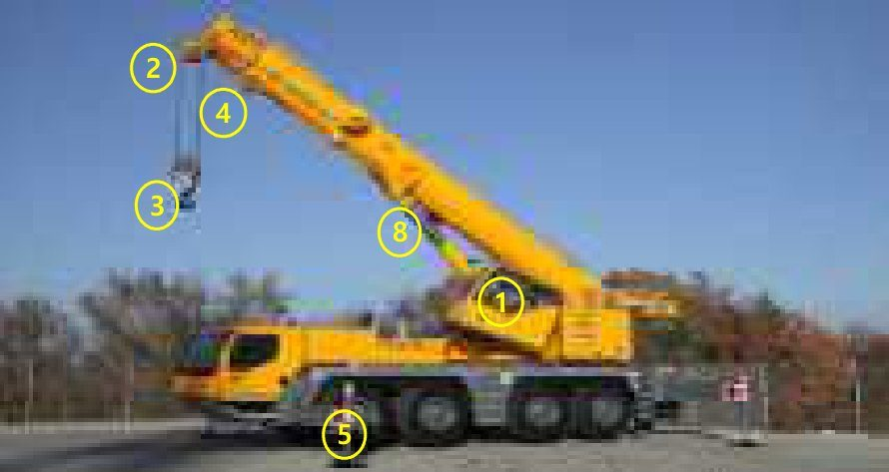 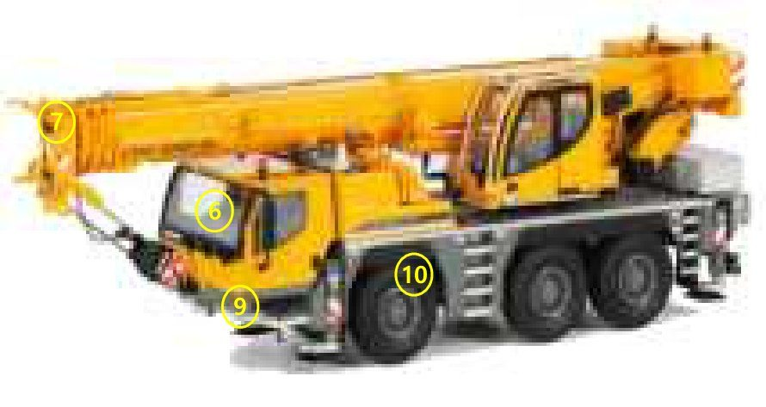 |  |  |  |  |  | No | 점검항목 [ 적합 : ○ / 부적합 : × / 해당없음 : － ] | 결과 | 참 조
 |  |  |  |  |  | ① | 정격하중 초과시 경보음과 함께 작동이 정지되고(해지key 회수 또는 봉인스티커), 차량외부에 경광등이 정상 작동할 것
 |  |  |  |  |  | ② | 훅이 필요이상 상승할 경우 경보음과 함께 작동이 정지 될 것
 |  |  |  |  |  |  |  |  | 과부하방지장치 | 권과방지장치
 |  |  |  |  |  | ③ | 훅 해지장치는 정상 작동되며, 훅 및 시브(도르래) 등은 원활하게 회전할 것 (마모량은 3%이내, 열린간격은 원치수의 5%이내)
 |  |  |  |  |  | ④ | 와이어로프는 소선파단 등의 이상이 없고, 단말처리 상태가 양호할 것 Hoist(main): mm, Hoist(single): mm
 |  |  |  |  |  |  |  |  | 후크 및 시브 | 와이어로프
 |  |  |  |  |  | ⑤ | 아웃트리거는 완전히 확장하며(안전핀설치), 지반상태, 기울기, 요철 등을 확인 할 것 (받침목 2단초과 사용 금지) 최대 확장 길이 : M
 |  |  |  |  |  | ⑥ | 제원표, 계획서와 위치 및 무게가 일치할 것 웨이트무게; 계획서 : ton,장착 : ton 임의 및 불법 개조가 없으며,
 |  |  |  |  |  |  |  |  | 아웃트리거 | 카운터웨이트
 |  |  |  |  |  | ⑦ | 시브(도르래)에 와이어 로프 이탈 방지핀이 설치되어 있을 것
 |  |  |  |  |  | ⑧ | 유압모터ㆍ실린더ㆍ라인 등의 누유 및 손상, 마모 등이 없을 것
 |  |  |  |  |  |  |  |  | 이탈방지핀 | 실린더,오일장치
 |  |  |  |  |  | ⑨ | 전조ㆍ후미ㆍ안개ㆍ경광등의 기능은 정상작동 될 것
차 량 번 호 |  |  | 규 격 |  |  | ⑩ | 브레이크, 클러치, 운전장치 등은 기능이 정상일 것
 |  |  |  |  |  |  |  |  | 각종 등화류 | 브레이크
확 인 | 점 검 자 | (서명) / |  |  | (서명) | 조치 사항
 | 운 전 원 | (서명) | 점 검 일 | 20 . . .

■ 크롤러 크레인 |  |  |  |  |  |  |  | 판정
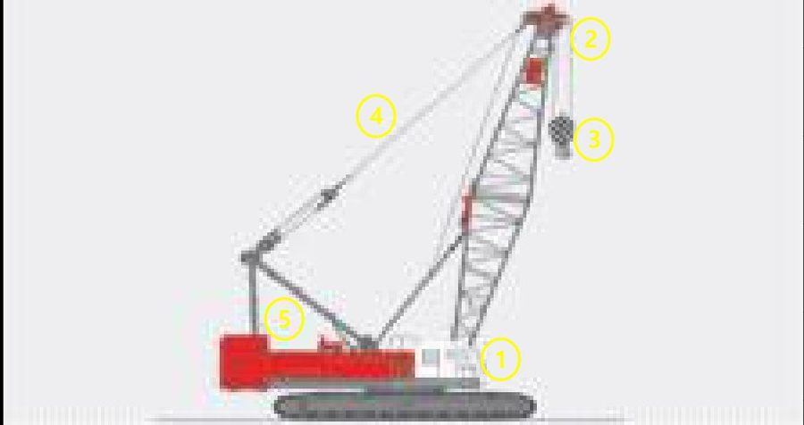 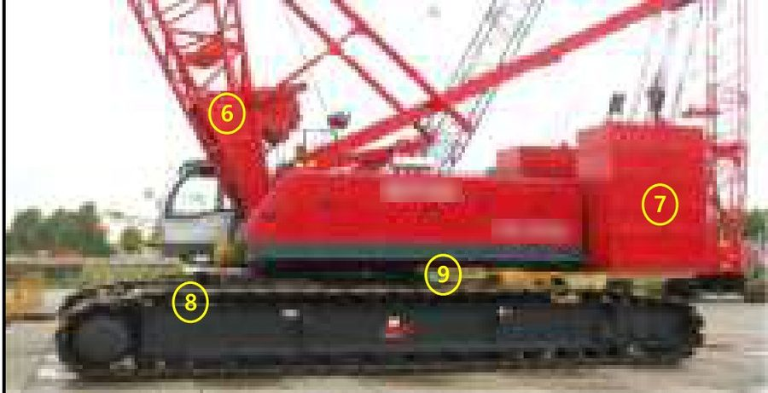 |  |  |  |  |  | No | 점검항목 [ 적합 : ○ / 부적합 : × / 해당없음 : － ] | 결과 | 참 조
 |  |  |  |  |  | ① | 정격하중 초과시 경보음과 함께 작동이 정지 될 것
 |  |  |  |  |  | ② | 훅, 햄머 등 양중하는 것이 필요이상 상승할 경우 경보음과 함께 작동이 정지 될 것
 |  |  |  |  |  |  |  |  | 과부하방지장치 | 권과방지장치
 |  |  |  |  |  | ③ | 훅해지장치는 정상 작동되며, 훅 및 시브(도르래) 등은 원활하게 회전할 것
 |  |  |  |  |  | ④ | 와이어로프는 소선파단 등의 이상이 없고, 단말처리 상태가 양호할 것
 |  |  |  |  |  |  |  |  | 후크 및 시브 | 와이어로프
 |  |  |  |  |  | ⑤ | 너클 브레이크 정상 작동상태 확인 주 브레이크의 라이닝 및 드럼의 마모 상태
 |  |  |  |  |  | ⑥ | 앵글붐의 변형 및 균열유무, 각 연결부는 체결상태가 양호할 것,앵글 붐의 경사각 범위를 정상적으로 제어할 것(기복제한장치)
 |  |  |  |  |  |  |  |  | 너클브레이크 | 앵글붐(격자)
 |  |  |  |  |  | ⑦ | 임의 및 불법 개조가 없으며, 제원표, 계획서와 위치 및 무게가 일치할 것
 |  |  |  |  |  | ⑧ | 트랙의 손상, 변형 여부 및 지반상태를 확인 하고, 침하방지용 철판은 계획서와 일치할 것
 |  |  |  |  |  |  |  |  | 카운터웨이트 | 트랙 및 철판
 |  |  |  |  |  | ⑨ | 턴테이블 고정볼트는 풀림 등의 이상이 없고 백스테이 등 주요 구조부의 연결상태 및 용접부의 크랙 등이 육안점검시 이상이 없을 것
차 량 번 호 |  |  | 규 격 |  |  | ⑩
 |  |  |  |  |  |  |  |  | 선회장치 | 주요 구조부
확 인 | 점 검 자 | (서명) / |  |  | (서명) | 조치 사항
 | 운 전 원 | (서명) | 점 검 일 | 20 . . .

■ 겐트리 크레인 |  |  |  |  |  |  |  | 판정
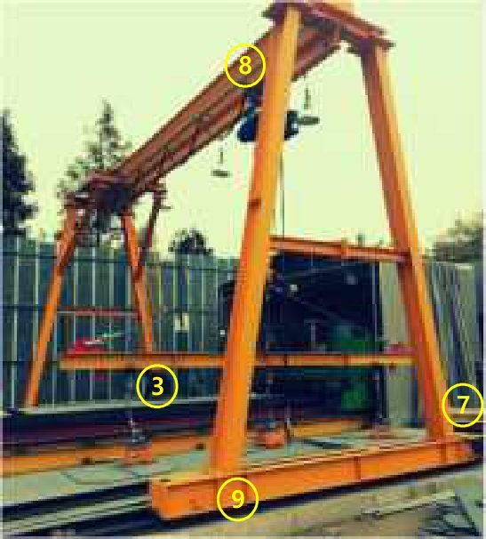 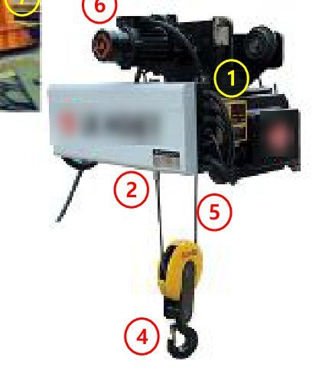 |  |  |  |  |  | No | 점검항목 [ 적합 : ○ / 부적합 : × / 해당없음 : － ] | 결과 | 참 조
 |  |  |  |  |  | ① | 정격하중 초과 시 경보음과 함께 작동이 정지 될 것
 |  |  |  |  |  | ② | 훅이 필요이상 상승할 경우 경보음과 함께 작동이 정지 될 것
 |  |  |  |  |  |  |  |  | 과부하방지장치 | 권과방지장치
 |  |  |  |  |  | ③ | 버튼을 누르면 모든 작동이 중단 될 것 버튼은 수동 복귀형일 것
 |  |  |  |  |  | ④ | 후크해지장치는 정상 작동되며, 훅 및 시브(도르래)등은 원활하게 회전할 것
 |  |  |  |  |  |  |  |  | 비상정지장치 | 후크해지장치
 |  |  |  |  |  | ⑤ | 와이어로프는 소선 파단, 부식, 킹크 등이 없으며, 체인은 균열 및 부식 등이 없을 것
 |  |  |  |  |  | ⑥ | 브레이크 작동 시 이상소음, 발열 등이 없고 작동이 원활할 것
 |  |  |  |  |  |  |  |  | 와이어로프 | 브레이크
 |  |  |  |  |  | ⑦ | 차륜정지기구가 레일 양 끝부위에 설치되어 크레인이 끝 부분에 도달 시 정지 할 것
 |  |  |  |  |  | ⑧ | 거더 및 새들 구조부의 부재는 이상변형 및 비틀림이 없고, 균열, 부식이 없을 것
 |  |  |  |  |  |  |  |  | 정지기구 | 거더 및 새들
 |  |  |  |  |  | ⑨ | 옥외에 설치되는 주행크레인에는 고정장치가 구비되어 있고 균열, 손상, 탈락이 없을 것
차 량 번 호 |  |  | 규 격 |  |  | ⑩
 |  |  |  |  |  |  |  |  | 미끄럼고정장치
확 인 | 점 검 자 | (서명) / |  |  | (서명) | 조치 사항
 | 운 전 원 | (서명) | 점 검 일 | 20 . . .

■ 타워 크레인 |  |  |  |  |  |  |  | 판정
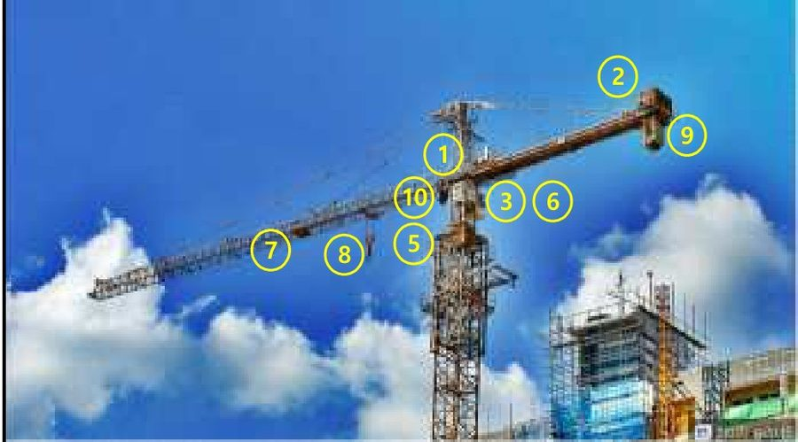 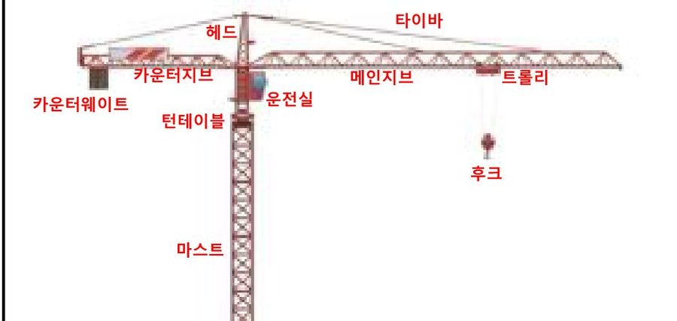 |  |  |  |  |  | No | 점검항목 [ 적합 : ○ / 부적합 : × / 해당없음 : － ] | 결과 | 참 조
 |  |  |  |  |  | ① | 정격하중 초과시 경보음과 함께 작동이 정지될 것(봉인스티커 부착)
 |  |  |  |  |  | ② | 훅이 필요이상 상승할 경우 경보음과 함께 작동이 정지될 것
 |  |  |  |  |  |  |  |  | 과부하방지장치 | 권과방지장치
 |  |  |  |  |  | ③ | 버튼을 누르면 모든 작동이 중단될 것 버튼은 수동 복귀형일 것
 |  |  |  |  |  | ④ | 러핑 크레인의 지브 경사각 범위를 정상적으로 제어할 것
 |  |  |  |  |  |  |  |  | 비상정지장치 | 기복제한장치
 |  |  |  |  |  | ⑤ | 선회시 케이블 꼬임 방지 등을 위한 회전수의 제어가 정상적일 것
 |  |  |  |  |  | ⑥ | 조정레버의 임의 조작을 방지하는 레버안전장치(센서형, 버튼형)가 작동할 것
 |  |  |  |  |  |  |  |  | 선회제한장치 | 레버안전장치
 |  |  |  |  |  | ⑦ | 롤러 및 트롤리가 횡행하는 레일의 상태가 양호할 것
 |  |  |  |  |  | ⑧ | 훅해지장치는 정상 작동되며, 훅 및 시브(도르래)등은 원활하게 회전할 것
 |  |  |  |  |  |  |  |  | 트롤리 및 레일 | 후크해지장치
 |  |  |  |  |  | ⑨ | 와이어로프는 소선파단 등의 이상이 없고, 단말처리 상태가 양호할 것
차 량 번 호 |  |  | 규 격 |  |  | ⑩ | 브레이크, 클러치, 운전장치 등은 기능이 정상일 것
 |  |  |  |  |  |  |  |  | 와이어로프 | 브레이크
확 인 | 점 검 자 | (서명) / |  |  | (서명) | 조치 사항
 | 운 전 원 | (서명) | 점 검 일 | 20 . . .

■ 건설용 리프트 |  |  |  |  |  |  |  | 판정
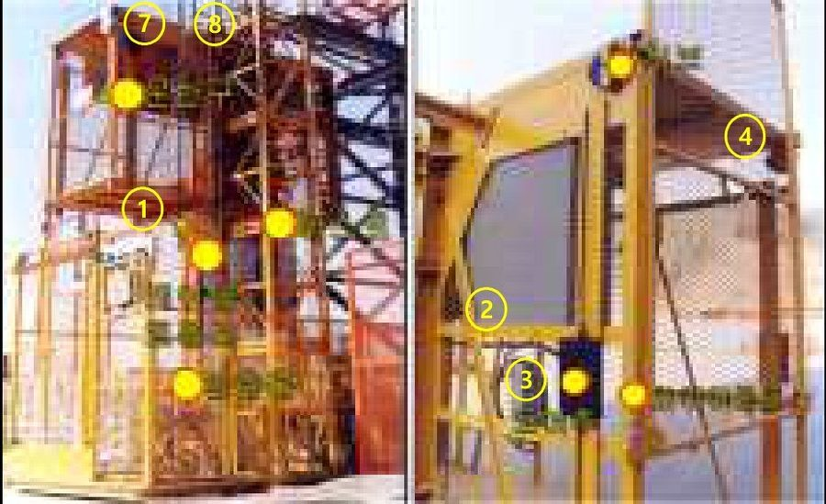 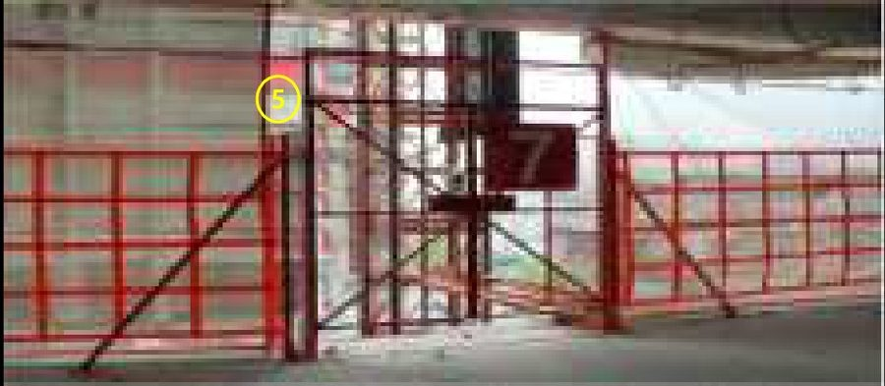 |  |  |  |  |  | No | 점검항목 [ 적합 : ○ / 부적합 : × / 해당없음 : － ] | 결과 | 참 조
 |  |  |  |  |  | ① | 정격하중 초과시 경보음과 함께 작동이 정지 될 것
 |  |  |  |  |  | ② | 3상 전원차단 레버를 작동할 경우 전원이 차단되고 작동이 정지될 것
 |  |  |  |  |  |  |  |  | 과부하방지장치 | 전원차단장치
 |  |  |  |  |  | ③ | 버튼을 누르면 모든 작동이 중단 될 것 버튼은 수동 복귀형일 것
 |  |  |  |  |  | ④ | 건물 각 층의 출입문 및 리프트의 출입문이 개방될 경우 리프트가 작동하지 않을 것
 |  |  |  |  |  |  |  |  | 비상정지장치 | 출입문안전장치
 |  |  |  |  |  | ⑤ | 건물 각 층의 출입문 상단에 부착된 T-bar 가 정상적으로 부착되어 있을 것
 |  |  |  |  |  | ⑥ | 운반구(케이지)에 있는 상·하한 리미트 스위치가 마스트 상하단에 설치된 캠(평철)에 접촉하였을 경우 정상 작동할 것
 |  |  |  |  |  |  |  |  | T-bar | 이탈방지장치
 |  |  |  |  |  | ⑦ | 운반구(케이지) 상·하부에 장애물 또는 신체접촉시 운반구가 작동하지 않을 것
 |  |  |  |  |  | ⑧ | 안전고리ㆍ랙크ㆍ피니언ㆍ가이드롤러 등은 견고히 부착되어 정상작동 될 것
 |  |  |  |  |  |  |  |  | 협착방지장치 | 안전고리
 |  |  |  |  |  | ⑨ | 변형, 손상, 용접부위 탈락 등이 외관상 이상없고 마스트간 연결볼트, 월브래싱의 연결볼트 설치상태가 양호할 것
차 량 번 호 |  |  | 규 격 |  |  | ⑩
 |  |  |  |  |  |  |  |  | 월브래싱
확 인 | 점 검 자 | (서명) / |  |  | (서명) | 조치 사항
 | 운 전 원 | (서명) | 점 검 일 | 20 . . .

■ 곤도라 |  |  |  |  |  |  |  | 판정
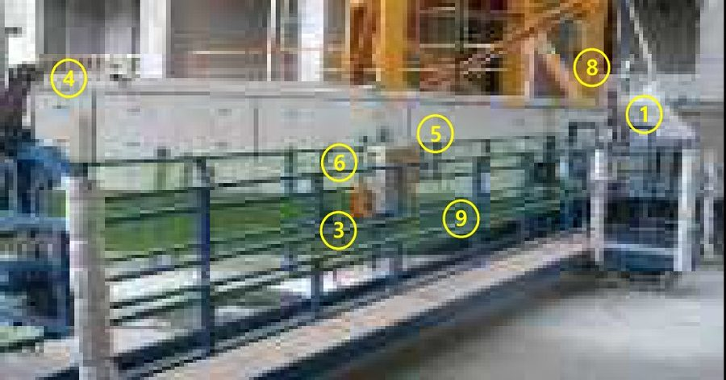 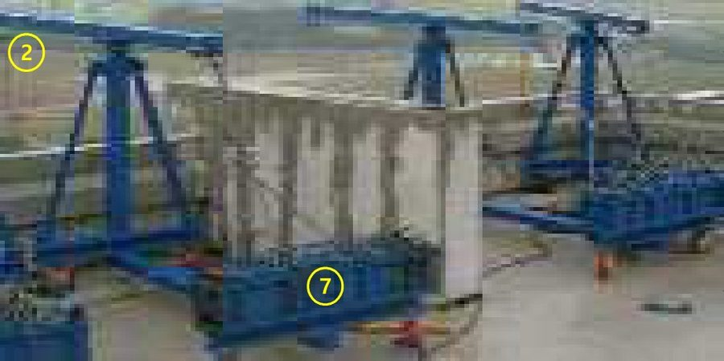 |  |  |  |  |  | No | 점검항목 [ 적합 : ○ / 부적합 : × / 해당없음 : － ] | 결과 | 참 조
 |  |  |  |  |  | ① | 적재하중 초과시 경보와 함께 작동이 정지, 컨트롤 박스는 개방되지 않도록 납봉처리 할 것
 |  |  |  |  |  | ② | 리미트 스위치와 스토퍼와 접촉되면 상승 동작이 차단될 것
 |  |  |  |  |  |  |  |  | 과부하방지장치 | 권과방지장치
 |  |  |  |  |  | ③ | 버튼을 누르면 모든 작동이 중단 될 것 버튼은 수동 복귀형일 것
 |  |  |  |  |  | ④ | 주와이어 및 보조 와이어 로프가 바르게 연결되어 정상 작동할 것
 |  |  |  |  |  |  |  |  | 비상정지장치 | 낙하방지장치
 |  |  |  |  |  | ⑤ | Test 버튼을 누를 경우 경보와 함께 작동이 정지될 것
 |  |  |  |  |  | ⑥ | 수평조절 장치가 정상적으로 작동되고 역회전 및 Slip현상이 없을 것
 |  |  |  |  |  |  |  |  | 과전류계전기 | 수평조절장치
 |  |  |  |  |  | ⑦ | 지지대 부재의 두께, 웨이트의 무게 등이 구조검토서와 일치하고, 지지대에 변형이 없을 것
 |  |  |  |  |  | ⑧ | 와이어로프는 소선파단 등의 이상이 없고, 단말처리 상태가 양호할 것
 |  |  |  |  |  |  |  |  | 웨이트 | 와이어로프
 |  |  |  |  |  | ⑨ | 작업대의 적재중량 표시는 부착되어 있으며, 낙하물 방지조치(발끝막이판, 안전망 등) 및 추락방지(생명줄, 전면난간대)가 있을 것
차 량 번 호 |  |  | 규 격 |  |  | ⑩
 |  |  |  |  |  |  |  |  | 작업대
확 인 | 점 검 자 | (서명) / |  |  | (서명) | 조치 사항
 | 운 전 원 | (서명) | 점 검 일 | 20 . . .

■ 고소작업대(시저형) |  |  |  |  |  |  |  | 판정
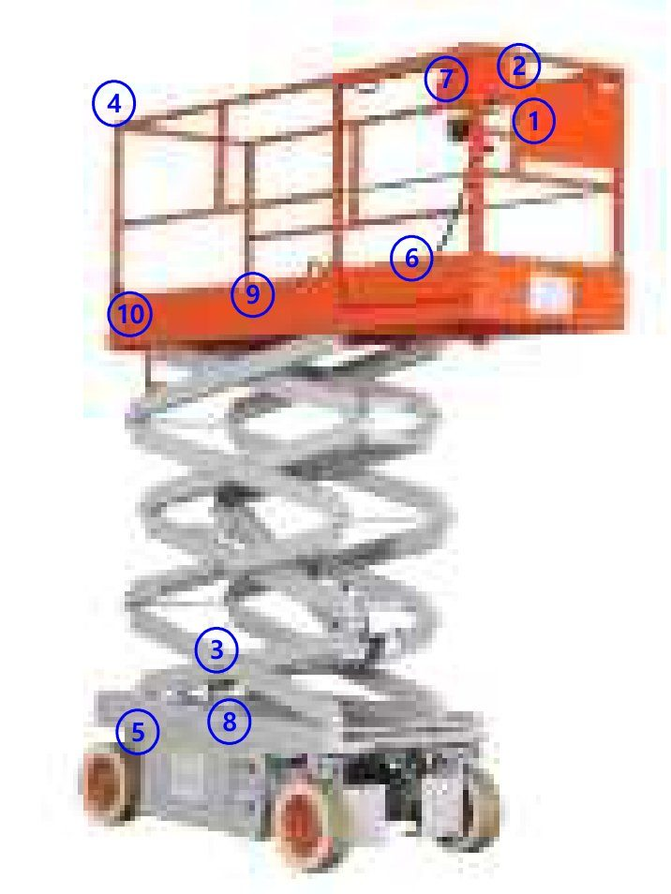 |  |  |  |  |  | No | 점검항목 [ 적합 : ○ / 부적합 : × / 해당없음 : － ] | 결과 | 참 조
 |  |  |  |  |  | ① | 버튼을 누르면 모든 작동이 중단될 것 버튼은 수동 복귀형일 것
 |  |  |  |  |  | ② | 동력이 차단된 경우라도 비상하강장치를 조작하면 작업대가 하강하고, 조작방법 설명서를 부착할 것
 |  |  |  |  |  |  |  |  | 비상정지장치 | 비상하강장치
 |  |  |  |  |  | ③ | 작업대가 상승 상태에서 차량이 주행 되지 않을 것
 |  |  |  |  |  | ④ | 협착방지봉(난간대 위 60cm 및 2개소 이상) 또는 협착 방지대를 설치하여 접촉시 상승이 중단 될 것
 |  |  |  |  |  |  |  |  | 주행차단장치 | 협착방지장치
 |  |  |  |  |  | ⑤ | 유압모터·실린더·라인 등의 누유 및 손상, 마모 등이 없을 것
 |  |  |  |  |  | ⑥ | 덮개가 부착되어 있고, 덮개 내부에 이물질이 없으며, 풋 스위치를 밟은 상태에서 조작레버가 작동될 것
 |  |  |  |  |  |  |  |  | 유압실린더 | 풋스위치
 |  |  |  |  |  | ⑦ | 조작레버 작동전 작업면의 기울기 및 요철 유무를 확인할 것
 |  |  |  |  |  | ⑧ | 밧데리 상태가 양호하며, 주행ㆍ상승ㆍ하강 등 작동시 경보 및 경광등이 작동될 것
 |  |  |  |  |  |  |  |  | 조작레버 | 경보등,경보음
 |  |  |  |  |  | ⑨ | 작업대 확장시 고정핀 설치 및 안전하중, 탑승인원 등을 표시 할 것
차 량 번 호 |  |  | 규 격 |  |  | ⑩ | 변형 및 탈락되지 않고 고정상태가 양호할 것
 |  |  |  |  |  |  |  |  | 작업대 | 탑승사다리
확 인 | 점 검 자 | (서명) / |  |  | (서명) | 조치 사항
 | 운 전 원 | (서명) | 점 검 일 | 20 . . .

■ 고소작업대(굴절형) |  |  |  |  |  |  |  | 판정
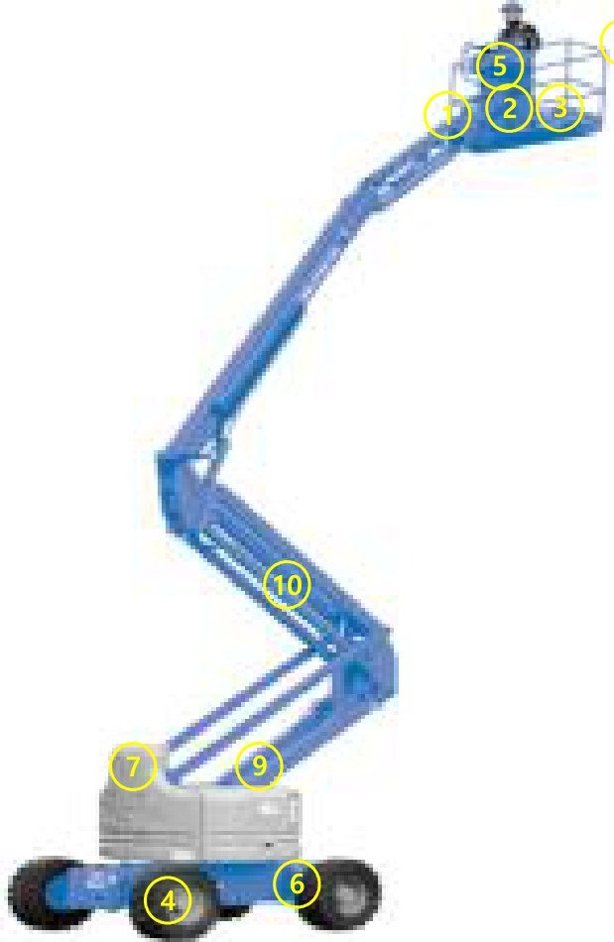 |  |  |  |  |  | No | 점검항목 [ 적합 : ○ / 부적합 : × / 해당없음 : － ] | 결과 | 참 조
 |  |  |  |  |  | ① | 버튼을 누르면 모든 작동이 중단 될 것 버튼은 수동 복귀형일 것
 |  |  |  |  |  | ② | 동력이 차단된 경우라도 비상하강장치를 조작하면 작업대가 하강하고, 조작방법 설명서를 부착할 것
 |  |  |  |  |  |  |  |  | 비상정지장치 | 비상하강장치
 |  |  |  |  |  | ③ | 정격하중 초과시 경보음과 함께 작동이 정지 될 것
 |  |  |  |  |  | ④ | 트랙 궤도 또는 휠(차륜)의 균열 및 변형이 없고, 체결상태가 양호할 것
 |  |  |  |  |  |  |  |  | 과부하방지장치 | 트랙/휠
 |  |  |  |  |  | ⑤ | 덮개가 부착되어 있고, 덮개 내부에 이물질이 없으며, 풋 스위치를 밟은 상태에서 조작레버 가 작동될 것
 |  |  |  |  |  | ⑥ | 조작레버 작동전 작업면의 기울기 및 요철 유무를 확인할 것
 |  |  |  |  |  |  |  |  | 풋스위치 | 조작레버
 |  |  |  |  |  | ⑦ | 주행, 상승, 하강 등 작동시 경보 및 경광등이 작동될 것
 |  |  |  |  |  | ⑧ | 작업대에 안전하중, 탑승인원 등을 표시하고 협착방지봉(난간대 위 60cm이상, 2개소 이상) 또는 협착방지대를 설치할 것
 |  |  |  |  |  |  |  |  | 경보등,경보음 | 작업대
 |  |  |  |  |  | ⑨ | 구조부의 연결상태 및 용접부의 크랙 등 육안점검시 이상이 없을 것
차 량 번 호 |  |  | 규 격 |  |  | ⑩ | 유압모터ㆍ실린더ㆍ라인 등의 누유 및 손상, 마모 등이 없을 것
 |  |  |  |  |  |  |  |  | 주요 구조부 | 오일장치/실리더
확 인 | 점 검 자 | (서명) / |  |  | (서명) | 조치 사항
 | 운 전 원 | (서명) | 점 검 일 | 20 . . .

■ 고소작업차(스카이) |  |  |  |  |  |  |  | 판정
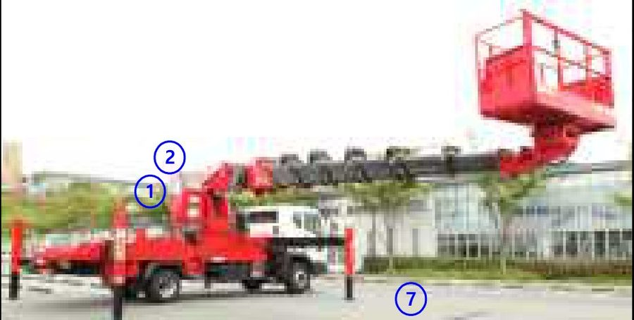 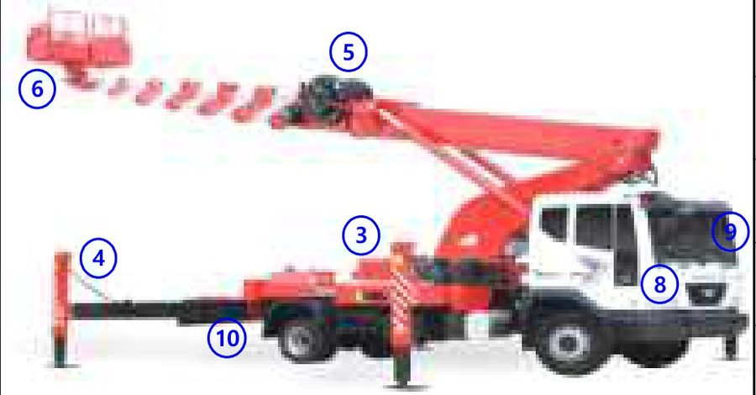 |  |  |  |  |  | No | 점검항목 [ 적합 : ○ / 부적합 : × / 해당없음 : － ] | 결과 | 참 조
 |  |  |  |  |  | ① | 정격하중 초과시 경보음과 함께 작동이 정지 될 것 탑승중량(인원+자재) : kg
 |  |  |  |  |  | ② | 버튼을 누르면 모든 작동이 중단 될 것 버튼은 수동 복귀형일 것
 |  |  |  |  |  |  |  |  | 과부하방지장치 | 비상정지장치
 |  |  |  |  |  | ③ | 동력이 차단된 경우라도 비상하강장치를 조작하면 작업대가 하강하고, 조작방법 설명서를 부착할 것
 |  |  |  |  |  | ④ | 아웃트리거는 완전히 확장하며 지반상태, 기울기, 요철 등을 확인 할 것 (받침목 2단 초과 사용 금지) 최대 확장 길이; 전방: M, 후방: M
 |  |  |  |  |  |  |  |  | 비상하강장치 | 아웃트리거
 |  |  |  |  |  | ⑤ | 와이어로프는 소선파단 등의 이상이 없고, 단말처리 상태가 양호할 것 Wire rope: mm
 |  |  |  |  |  | ⑥ | 턴테이블 고정볼트는 풀림 등의 이상이 없고, 작업대에는 낙하물 방지조치 및 추락방지 (생명줄, 전면난간대) 시설이 있을 것
 |  |  |  |  |  |  |  |  | 와이어로프 | 선회장치
 |  |  |  |  |  | ⑦ | 육안점검시 용접부위에 균열이 없어야 하며, 유압 실린더 외관은 상태가 양호하고 변형이 없으며, 누유가 되지 않을 것
 |  |  |  |  |  | ⑧ | 브레이크, 클러치, 운전장치 등은 기능이 정상일 것
 |  |  |  |  |  |  |  |  | 외관상태 | 제동 장치
 |  |  |  |  |  | ⑨ | 모니터(인디게이터)는 정상적으로 작동할 것
차 량 번 호 |  |  | 규 격 |  |  | ⑩ | 붐길이·각도·하중 등 모멘트 값이 매뉴얼의 안전치를 넘는 경우 경보음과 함께 작동이 정지 될 것 최대작업반경 : M
 |  |  |  |  |  |  |  |  | 모니터 | 붐길이 제한장치
확 인 | 점 검 자 | (서명) / |  |  | (서명) | 조치 사항
 | 운 전 원 | (서명) | 점 검 일 | 20 . . .

■ 고소작업차(차징카) |  |  |  |  |  |  |  | 판정
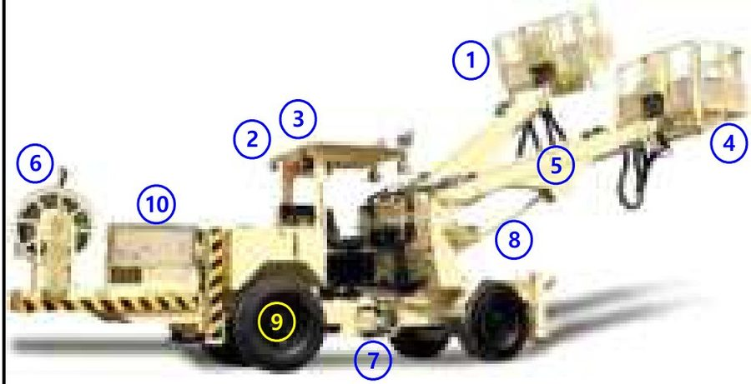 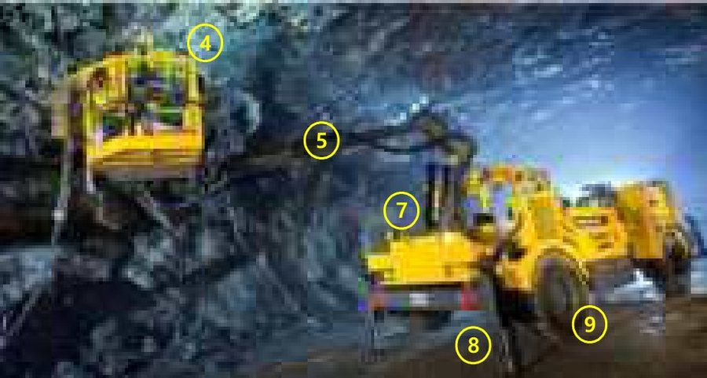 |  |  |  |  |  | No | 점검항목 [ 적합 : ○ / 부적합 : × / 해당없음 : － ] | 결과 | 참 조
 |  |  |  |  |  | ① | 버튼을 누르면 모든 작동이 중단 될 것 버튼은 수동 복귀형일 것
 |  |  |  |  |  | ② | 전조ㆍ후미ㆍ안개ㆍ경광등의 기능은 정상작동 될 것
 |  |  |  |  |  |  |  |  | 비상정지장치 | 각종 등화류
 |  |  |  |  |  | ③ | 동작을 알리는 램프가 정상적으로 작동되고 후진 시 경보가 작동할 것
 |  |  |  |  |  | ④ | 출입문은 안쪽으로 열리고, 부석으로부터 근로자를 보호할 수 있는 헤드가드를 설치할 것
 |  |  |  |  |  |  |  |  | 경보장치 | 작업대,헤드가드
 |  |  |  |  |  | ⑤ | 붐 연결부 및 브라켓은 용접부의 변형 및 크랙이 없고, 견고하게 설치되어 있을 것
 |  |  |  |  |  | ⑥ | 케이블은 피복 손상 및 꼬임이 없으며, 감전의 위험이 없을 것
 |  |  |  |  |  |  |  |  | 붐(BOOM) | 케이블(릴)
 |  |  |  |  |  | ⑦ | 구조부의 연결상태 및 용접부의 크랙 등 육안점검시 이상이 없을 것
 |  |  |  |  |  | ⑧ | 유압모터ㆍ실린더ㆍ라인 등의 누유 및 손상, 마모 등이 없을 것
 |  |  |  |  |  |  |  |  | 주요 구조부 | 유압 실린더
 |  |  |  |  |  | ⑨ | 트랙 궤도 또는 휠(차륜)의 균열 및 변형이 없고, 체결상태가 양호할 것
차 량 번 호 |  |  | 규 격 |  |  | ⑩ | 조종장치, 클러치, 브레이크 등의 이상여부를 확인하고, 안전벨트를 착용할 것
 |  |  |  |  |  |  |  |  | 트랙, 휠(차륜) | 제동 장치
확 인 | 점 검 자 | (서명) / |  |  | (서명) | 조치 사항
 | 운 전 원 | (서명) | 점 검 일 | 20 . . .

■ 롤러 |  |  |  |  |  |  |  | 판정
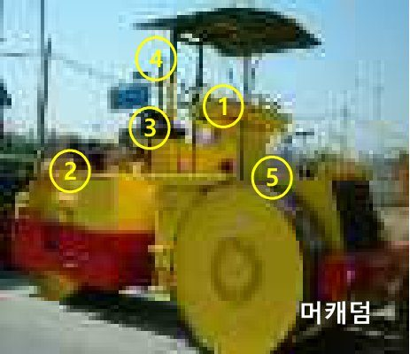 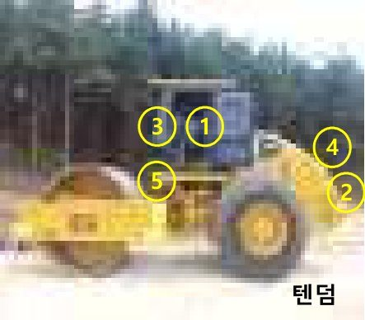 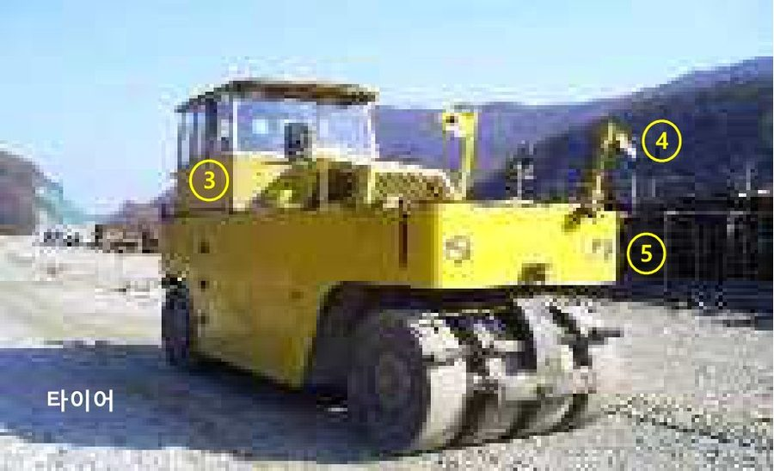 |  |  |  |  |  | No | 점검항목 [ 적합 : ○ / 부적합 : × / 해당없음 : － ] | 결과 | 참 조
 |  |  |  |  |  | ① | 버튼을 누르면 모든 작동이 중단 될 것 버튼은 수동 복귀형일 것
 |  |  |  |  |  | ② | 후방 감시카메라는 상시 ON, 작동에 문제가 없을 것
 |  |  |  |  |  |  |  |  | 비상정지장치 | 후방감시카메라
 |  |  |  |  |  | ③ | 조종장치, 클러치, 브레이크 등 이상여부를 확인하고, 안전벨트를 착용할 것
 |  |  |  |  |  | ④ | 후사경은 정상 부착되어 있을 것 후진 경보장치는 작동상태가 양호하며, 임의조작이 불가능하도록 설치되어 있을 것
 |  |  |  |  |  |  |  |  | 제동장치 | 후사경
 |  |  |  |  |  | ⑤ | 전조ㆍ후미ㆍ안개ㆍ경광등의 기능은 정상작동 될 것
 |  |  |  |  |  | ⑥
 |  |  |  |  |  |  |  |  | 각종 등화류
 |  |  |  |  |  | ⑦
 |  |  |  |  |  | ⑧

 |  |  |  |  |  | ⑨
차 량 번 호 |  |  | 규 격 |  |  | ⑩

확 인 | 점 검 자 | (서명) / |  |  | (서명) | 조치 사항
 | 운 전 원 | (서명) | 점 검 일 | 20 . . .

■ 불도져 |  |  |  |  |  |  |  | 판정
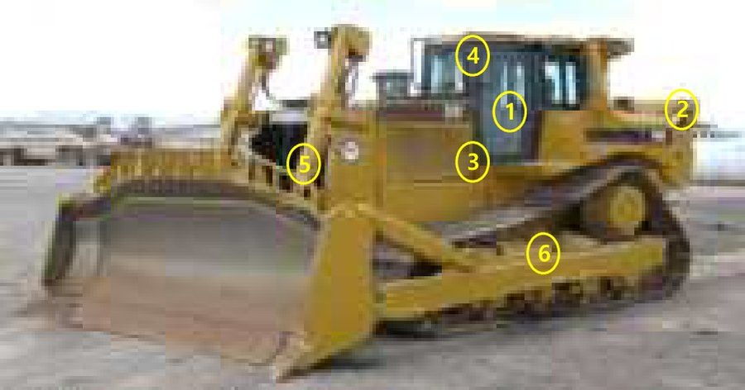 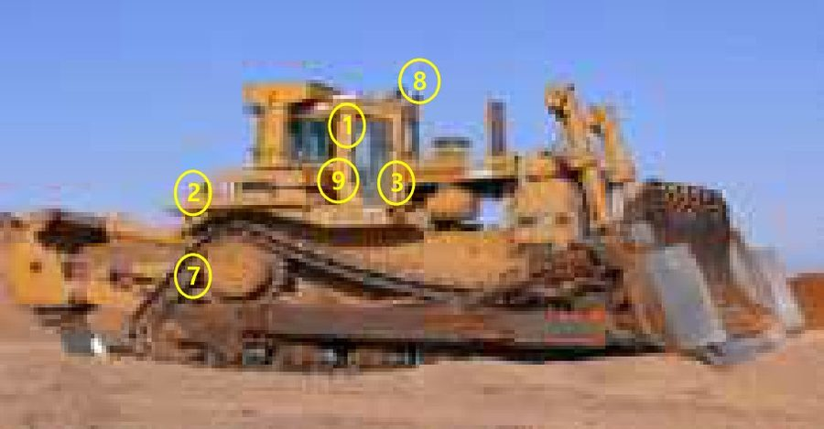 |  |  |  |  |  | No | 점검항목 [ 적합 : ○ / 부적합 : × / 해당없음 : － ] | 결과 | 참 조
 |  |  |  |  |  | ① | 비상정지 버튼을 누르면 모든 작동이 중단 될 것 비상정지 버튼은 수동 복귀형일 것
 |  |  |  |  |  | ② | 후방 감시카메라는 상시 ON 및 작동에 문제가 없을 것
 |  |  |  |  |  |  |  |  | 비상정지장치 | 후방감시카메라
 |  |  |  |  |  | ③ | 조종장치, 클러치, 브레이크 등 이상여부를 확인하고, 안전벨트를 착용할 것
 |  |  |  |  |  | ④ | 후사경은 정상 부착되어 있을 것 후진 경보장치는 작동상태가 양호하며, 임의조작이 불가능하도록 설치되어 있을 것
 |  |  |  |  |  |  |  |  | 제동장치 | 후사경
 |  |  |  |  |  | ⑤ | 유압모터·실린더·라인 등의 누유 및 손상, 마모 등이 없을 것
 |  |  |  |  |  | ⑥ | 트랙 궤도 또는 휠(차륜)의 균열 및 변형이 없고, 체결상태가 양호할 것
 |  |  |  |  |  |  |  |  | 유압 실린더 | 트랙, 휠
 |  |  |  |  |  | ⑦ | 구조부의 연결상태 및 용접부의 크랙 등 육안 점검 시 이상이 없을 것
 |  |  |  |  |  | ⑧ | 전조·후미·안개·경광등의 기능은 정상 작동 될 것
 |  |  |  |  |  |  |  |  | 주요구조부 | 각종 등화류
 |  |  |  |  |  | ⑨
차 량 번 호 |  |  | 규 격 |  |  | ⑩

확 인 | 점 검 자 | (서명) / |  |  | (서명) | 조치 사항
 | 운 전 원 | (서명) | 점 검 일 | 20 . . .

■ 그레이더 |  |  |  |  |  |  |  | 판정
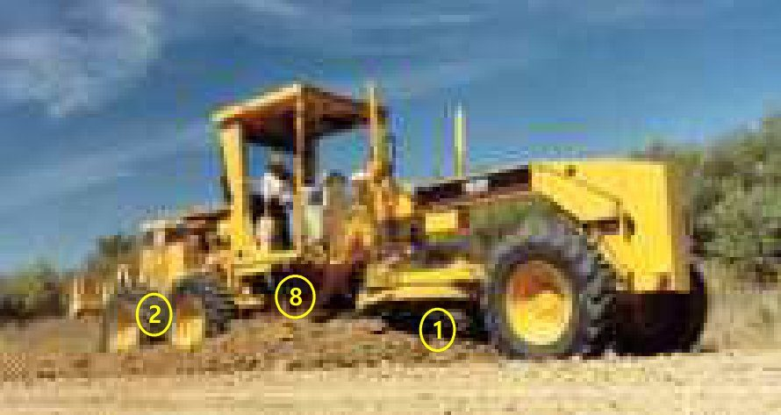 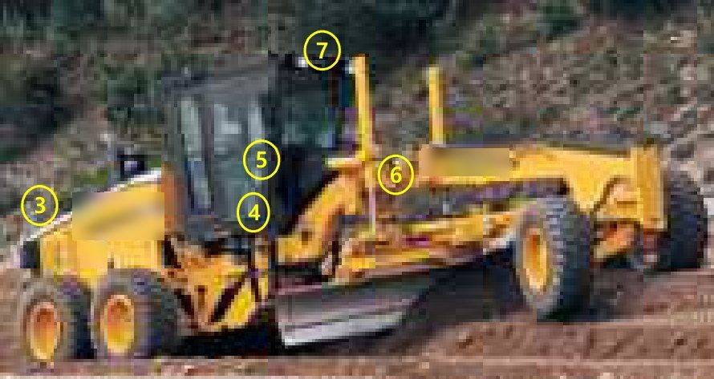 |  |  |  |  |  | No | 점검항목 [ 적합 : ○ / 부적합 : × / 해당없음 : － ] | 결과 | 참 조
 |  |  |  |  |  | ① | 블레이드의 임의개조 및 변형, 균열이 없을 것
 |  |  |  |  |  | ② | 트랙 궤도 또는 휠(차륜)의 균열 및 변형이 없고, 체결상태가 양호할 것
 |  |  |  |  |  |  |  |  | 블레이더 | 트랙,흴(차륜)
 |  |  |  |  |  | ③ | 후방 감시카메라는 상시 ON 및 작동에 문제가 없을 것
 |  |  |  |  |  | ④ | 조종장치, 클러치, 브레이크 등의 이상여부를 확인하고, 안전벨트를 착용할 것
 |  |  |  |  |  |  |  |  | 후방감시카메라 | 조정/제동장치
 |  |  |  |  |  | ⑤ | 후사경은 정상 부착되어 있을 것 후진 경보장치는 작동상태가 양호하며, 임의조작이 불가능하도록 설치되어 있을 것
 |  |  |  |  |  | ⑥ | 유압모터ㆍ실린더ㆍ라인 등의 누유 및 손상, 마모 등이 없을 것
 |  |  |  |  |  |  |  |  | 후사경,경보장치 | 유압라인실린더
 |  |  |  |  |  | ⑦ | 전조ㆍ후미ㆍ안개ㆍ방향지시ㆍ경광등의 기능은 정상작동 될 것
 |  |  |  |  |  | ⑧ | 승강용 발판, 운전석 방호설비 등의 설치상태가 양호할 것
 |  |  |  |  |  |  |  |  | 각종 등화류 | 기타
 |  |  |  |  |  | ⑨
차 량 번 호 |  |  | 규 격 |  |  | ⑩

확 인 | 점 검 자 | (서명) / |  |  | (서명) | 조치 사항
 | 운 전 원 | (서명) | 점 검 일 | 20 . . .

■ 아스팔트 살포기 |  |  |  |  |  |  |  | 판정
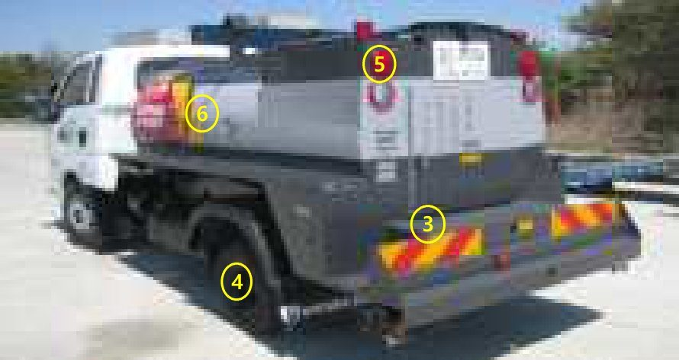 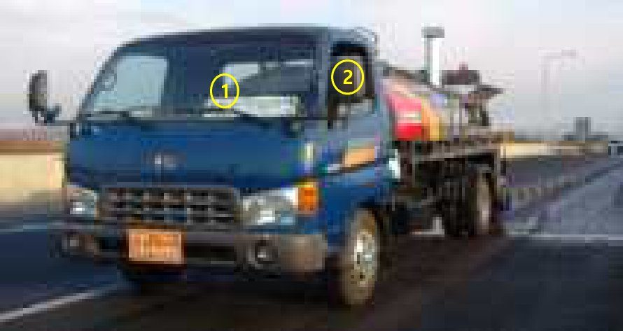 |  |  |  |  |  | No | 점검항목 [ 적합 : ○ / 부적합 : × / 해당없음 : － ] | 결과 | 참 조
 |  |  |  |  |  | ① | 조종장치, 클러치, 브레이크 등의 이상여부를 확인하고, 안전벨트를 착용할 것
 |  |  |  |  |  | ② | 후사경은 정상 부착되어 있을 것 후진 경보장치는 작동상태가 양호하며, 임의조작이 불가능하도록 설치되어 있을 것
 |  |  |  |  |  |  |  |  | 조종장치 | 후진경보장치
 |  |  |  |  |  | ③ | 유압모터ㆍ실린더ㆍ라인 등의 누유 및 손상, 마모 등이 없을 것
 |  |  |  |  |  | ④ | 트랙 궤도 또는 휠(차륜)의 균열 및 변형이 없고, 체결상태가 양호할 것
 |  |  |  |  |  |  |  |  | 유압라인 | 휠(차륜)
 |  |  |  |  |  | ⑤ | 전조ㆍ후미ㆍ안개ㆍ경광등의 기능은 정상작동 될 것
 |  |  |  |  |  | ⑥ | 적재함 승강 사다리, 승강용 발판, 운전석 방호설비 등의 설치상태가 양호할 것
 |  |  |  |  |  |  |  |  | 각종 등화류 | 기타 안전시설
 |  |  |  |  |  | ⑦
 |  |  |  |  |  | ⑧

 |  |  |  |  |  | ⑨
차 량 번 호 |  |  | 규 격 |  |  | ⑩

확 인 | 점 검 자 | (서명) / |  |  | (서명) | 조치 사항
 | 운 전 원 | (서명) | 점 검 일 | 20 . . .

■ 아스팔트/콘크리트 피니셔 |  |  |  |  |  |  |  | 판정
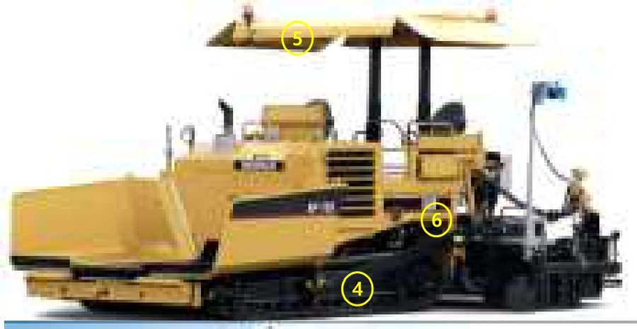 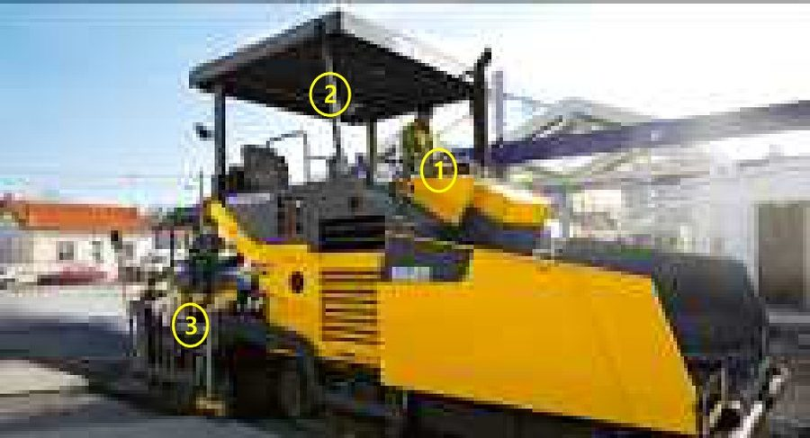 |  |  |  |  |  | No | 점검항목 [ 적합 : ○ / 부적합 : × / 해당없음 : － ] | 결과 | 참 조
 |  |  |  |  |  | ① | 조종장치, 클러치, 브레이크 등의 이상여부를 확인하고, 안전벨트를 착용할 것
 |  |  |  |  |  | ② | 후사경은 정상 부착되어 있을 것 후진 경보장치는 작동상태가 양호하며, 임의조작이 불가능하도록 설치되어 있을 것
 |  |  |  |  |  |  |  |  | 비상정지장치 | 조종/제동장치
 |  |  |  |  |  | ③ | 유압모터ㆍ실린더ㆍ라인 등의 누유 및 손상, 마모 등이 없을 것
 |  |  |  |  |  | ④ | 트랙 궤도 또는 휠(차륜)의 균열 및 변형이 없고, 체결상태가 양호할 것
 |  |  |  |  |  |  |  |  | 유압실린더 | 차륜 및 궤도
 |  |  |  |  |  | ⑤ | 전조ㆍ후미ㆍ안개ㆍ경광등의 기능은 정상 작동 될 것
 |  |  |  |  |  | ⑥ | 승강용 발판, 작업대 등의 설치상태가 양호할 것
 |  |  |  |  |  |  |  |  | 각종등화류 | 기타 안전시설
 |  |  |  |  |  | ⑦
 |  |  |  |  |  | ⑧

 |  |  |  |  |  | ⑨
차 량 번 호 |  |  | 규 격 |  |  | ⑩

확 인 | 점 검 자 | (서명) / |  |  | (서명) | 조치 사항
 | 운 전 원 | (서명) | 점 검 일 | 20 . . .

■ 배칭플랜트(B/P) |  |  |  |  |  |  |  | 판정
   |  |  |  |  |  | No | 점검항목 [ 적합 : ○ / 부적합 : × / 해당없음 : － ] | 결과 | 참 조
 |  |  |  |  |  | ① | 호퍼는 부식 등 변형·파손이 없으며 운반물에 장기간 견디는 재질 일 것
 |  |  |  |  |  | ② | 비상정지장치(로프식) 작동 시 전원이 차단되며, 로프의 처짐 등 이상이 없을 것
 |  |  |  |  |  |  |  |  | 호퍼 | 비상정지장치
 |  |  |  |  |  | ③ | 풀리 기능은 이상이 없고, 이탈 등의 방지장치 기능이 정상적으로 설치되어 있을 것
 |  |  |  |  |  | ④ | 혼합기 회전 날의 마모 등은 양호하며, 점검구의 인터록 장치는 정상 작동 될 것
 |  |  |  |  |  |  |  |  | 벨트컨베이어 | 인터록장치
 |  |  |  |  |  | ⑤ | 전동기의 고정상태는 양호하고, 발열 등 이상이 없으며, 접지상태가 양호할 것
 |  |  |  |  |  | ⑥ | 배출구의 개폐장치는 자동으로 작동되고, 막힘 등이 없을 것
 |  |  |  |  |  |  |  |  | 전동기(모터) | 배출구
 |  |  |  |  |  | ⑦ | 차륜의 공기압은 적정하고 변형되지 않으며 너트 조임 등 체결상태는 양호할 것(이동식)
 |  |  |  |  |  | ⑧ | 역전방지장치는 정상 설치되고, 회전부에는 덮개가 견고하게 설치되어 있을 것
 |  |  |  |  |  |  |  |  | 하부주행체 | 역전방지장치
 |  |  |  |  |  | ⑨ | 근로자의 추락을 방지하기 위한 작업발판 및 안전난간이 정상적으로 설치되어 있을 것
차 량 번 호 |  |  | 규 격 |  |  | ⑩ | 운전 개시 전 5초간 경보 작동 후 운전이 시작되고 운전 중에는 경광등이 작동 될 것
 |  |  |  |  |  |  |  |  | 안전난간 | 경광등/경보기
확 인 | 점 검 자 | (서명) / |  |  | (서명) | 조치 사항
 | 운 전 원 | (서명) | 점 검 일 | 20 . . .

■ 윈치 |  |  |  |  |  |  |  | 판정
   |  |  |  |  |  | No | 점검항목 [ 적합 : ○ / 부적합 : × / 해당없음 : － ] | 결과 | 참 조
 |  |  |  |  |  | ① | 정격하중 초과 시 경보음과 함께 작동이 정지 될 것
 |  |  |  |  |  | ② | 훅이 필요이상 상승할 경우 경보음과 함께 작동이 정지 될 것
 |  |  |  |  |  |  |  |  | 과부하방지장치 | 권과방지장치
 |  |  |  |  |  | ③ | 비상정지 버튼을 누르면 모든 작동이 중단 될 것 비상정지 버튼은 수동 복귀형일 것
 |  |  |  |  |  | ④ | 훅해지장치는 정상 작동되며, 훅 및 시브(도르래)등은 원활하게 회전할 것
 |  |  |  |  |  |  |  |  | 비상정지장치 | 훅해지장치
 |  |  |  |  |  | ⑤ | 와이어 로프는 소선 파단, 부식, 킹크 등이 없으며, 체인은 균열 및 부식 등이 없을 것
 |  |  |  |  |  | ⑥ | 브레이크 작동 시 이상 발열, 소음이 없고 작동이 원활할 것
 |  |  |  |  |  |  |  |  | 와이어로프 | 브레이크
 |  |  |  |  |  | ⑦ | 드럼 및 스프라켓의 상태는 양호하고 변형이 없으며, 가이드롤러 작동상태가 양호 할 것
 |  |  |  |  |  | ⑧ | 벽체 등에 고정되는 지지대의 설치상태는 견고하고 이상이 없을 것
 |  |  |  |  |  |  |  |  | 드럼 | 지지대
 |  |  |  |  |  | ⑨
차 량 번 호 |  |  | 규 격 |  |  | ⑩

확 인 | 점 검 자 | (서명) / |  |  | (서명) | 조치 사항
 | 운 전 원 | (서명) | 점 검 일 | 20 . . .

■ 쇄석기(C/P) |  |  |  |  |  |  |  | 판정
  |  |  |  |  |  | No | 점검항목 [ 적합 : ○ / 부적합 : × / 해당없음 : － ] | 결과 | 참 조
 |  |  |  |  |  | ① | 진동을 이용하여 원석을 일정 비율로 연속적으로 공급할 수 있을 것
 |  |  |  |  |  | ② | 비상정지장치(로프식) 작동 시 전원이 차단 되며, 로프의 처짐 등 이상이 없을 것
 |  |  |  |  |  |  |  |  | 피더(Feeder) | 비상정지장치
 |  |  |  |  |  | ③ | 풀리 기능은 이상이 없고, 이탈 등의 방지장치 기능이 정상적으로 설치되어 있을 것
 |  |  |  |  |  | ④ | 선별기 및 진동장치는 골재를 소정의 크기별로 선별할 수 있고, 변형·파손이 없을 것
 |  |  |  |  |  |  |  |  | 벨트컨베이어 | 선별기
 |  |  |  |  |  | ⑤ | 쇄석 작업 시 작동상태에서 심한 진동과 이상음이 없을 것
 |  |  |  |  |  | ⑥ | 배출구는 부식 등 변형·파손이 없으며, 운반물에 장기간 견디는 재질 일 것
 |  |  |  |  |  |  |  |  | 죠 크러샤 | 배출구
 |  |  |  |  |  | ⑦ | 무한궤도·차륜의 상태는 적정하며, 너트 조임 등 체결상태는 양호할 것(이동식)
 |  |  |  |  |  | ⑧ | 회전부는 근로자의 협착방지를 위한 덮개가 설치되어 있을 것
 |  |  |  |  |  |  |  |  | 하부주행체 | 회전구동부
 |  |  |  |  |  | ⑨ | 전동기의 고정상태는 양호하고, 발열 등 이상이 없으며, 접지상태가 양호할 것
차 량 번 호 |  |  | 규 격 |  |  | ⑩ | 각 구조부 및 연결부는 조임 상태 양호할 것 (풀림 방지 조치 등)
 |  |  |  |  |  |  |  |  | 전동기(motor) | 풀림방지조치
확 인 | 점 검 자 | (서명) / |  |  | (서명) | 조치 사항
 | 운 전 원 | (서명) | 점 검 일 | 20 . . .

■ 콘크리트 플래이싱 붐(C.P.B) |  |  |  |  |  |  |  | 판정
   |  |  |  |  |  | No | 점검항목 [ 적합 : ○ / 부적합 : × / 해당없음 : － ] | 결과 | 참 조
 |  |  |  |  |  | ① | 연결핀 고정상태는 양호하며, 파손이 없거나 두께는 이상이 없을 것(제원 참조)
 |  |  |  |  |  | ② | 비상정지 버튼을 누르면 모든 작동이 중단 될 것 비상정지 버튼은 수동 복귀형일 것
 |  |  |  |  |  |  |  |  | Boom연결부위 | 비상정지장치
 |  |  |  |  |  | ③ | 고정이 잘되고 있으며 와이어로프 등으로 보강이 되어 있을 것
 |  |  |  |  |  | ④ | 설치 위치, 방법 및 개수는 계획서와 일치 하고, 고정상태가 양호할 것
 |  |  |  |  |  |  |  |  | 엔드호스 | 크로스핀
 |  |  |  |  |  | ⑤ | 클라이밍 프레임에 볼트 2개, 웨지 8개가 견고하게 부착되어 있을 것
 |  |  |  |  |  | ⑥ | 유압모터ㆍ실린더ㆍ라인 등의 누유 및 손상, 마모 등이 없을 것
 |  |  |  |  |  |  |  |  | 볼트 및 웨지 | 유압유
 |  |  |  |  |  | ⑦ | 하부 볼트는 견고하게 부착되어 있으며 안전난간이 설치되어 있을 것
 |  |  |  |  |  | ⑧ | 임의 및 불법 개조가 없는지 제원표, 계획서와 일치여부를 확인할 것
 |  |  |  |  |  |  |  |  | 작업대 | 웨이트
 |  |  |  |  |  | ⑨ | 볼트는 견고하게 조여져 있으며, 마스트 주변 소형 개구부에는 낙하물에 의한 위험이 없을 것
차 량 번 호 |  |  | 규 격 |  |  | ⑩
 |  |  |  |  |  |  |  |  | 마스트칼럼
확 인 | 점 검 자 | (서명) / |  |  | (서명) | 조치 사항
 | 운 전 원 | (서명) | 점 검 일 | 20 . . .

■ 쉴드 머신(Shield Machine) |  |  |  |  |  |  |  | 판정
  |  |  |  |  |  | No | 점검항목 [ 적합 : ○ / 부적합 : × / 해당없음 : － ] | 결과 | 참 조
 |  |  |  |  |  | ① | 커터헤드는 과다 마모, 손상 등의 이상없이 정상적으로 작동될 것
 |  |  |  |  |  | ② | 선도관의 구동장치는 정상적으로 작동되고 커터헤드의 구동에 이상이 없을 것
 |  |  |  |  |  |  |  |  | 커터헤드 | 선도관
 |  |  |  |  |  | ③ | 추진관의 지지대 및 연결부는 손상 등의 이상 없이 양호할 것
 |  |  |  |  |  | ④ | 압판은 변형, 손상 등의 이상이 없고 추진 장치와 고정부는 풀림 등이 없을 것
 |  |  |  |  |  |  |  |  | 추진관 | 압판
 |  |  |  |  |  | ⑤ | 추진장치는 정상적으로 작동되고 유압실린더의 누유 등의 이상이 없을 것
 |  |  |  |  |  | ⑥ | 토사배출용 스크류의 회전은 원활하고 토사반출에 이상이 없을 것
 |  |  |  |  |  |  |  |  | 추진장치 | 쉴드 잭
 |  |  |  |  |  | ⑦ | 유압장치는 적정압력을 유지하며 작동이 원활하고 이상이 없을 것
 |  |  |  |  |  | ⑧ | 조작반의 조작장치는 정상적으로 작동되고 비상정지 기능은 이상이 없을 것
 |  |  |  |  |  |  |  |  | 유압장치 | 조작반
 |  |  |  |  |  | ⑨ | 발진구 및 도달구는 변형이 없고 작업 시 구동부와 협착 및 주변 붕괴 위험이 없을 것
차 량 번 호 |  |  | 규 격 |  |  | ⑩ | 발진구 및 도달구 주변 터파기 구조물의 토사붕괴, 추락, 감전의 위험이 없을 것
 |  |  |  |  |  |  |  |  | 발진구, 도달구 | 주변 구조물
확 인 | 점 검 자 | (서명) / |  |  | (서명) | 조치 사항
 | 운 전 원 | (서명) | 점 검 일 | 20 . . .

■ 지반압밀 건설기계(샌드/페이퍼/팩 드레인) |  |  |  |  |  |  |  | 판정
   |  |  |  |  |  | No | 점검항목 [ 적합 : ○ / 부적합 : × / 해당없음 : － ] | 결과 | 참 조
 |  |  |  |  |  | ① | 훅이 필요 이상 상승할 경우 작동을 정지하여 과 상승(권과)을 방지할 것
 |  |  |  |  |  | ② | 주 브레이크 드럼 및 라이닝 상태 및 너클 브레이크의 작동상태를 확인할 것
 |  |  |  |  |  |  |  |  | 권과방지장치 | 브레이크
 |  |  |  |  |  | ③ | 와이어 로프는 소선파단 등의 이상이 없고, 단말처리 상태가 양호할 것
 |  |  |  |  |  | ④ | 장착길이, 수직도 및 무게는 제원표 이내이고 각 볼트 체결상태 및 외형은 양호할 것
 |  |  |  |  |  |  |  |  | 와이어로프 | 리더 및 햄머
 |  |  |  |  |  | ⑤ | 유압모터ㆍ실린더ㆍ라인 등의 누유 및 손상, 마모 등이 없을 것
 |  |  |  |  |  | ⑥ | 트랙 궤도의 균열, 손상 및 변형여부를 확인할 것
 |  |  |  |  |  |  |  |  | 실린더 등 | 트랙(무한궤도)
 |  |  |  |  |  | ⑦ | 샌드 버킷 배출구는 정상 작동되며, 모래는 호퍼에 원활하게 공급될 것
 |  |  |  |  |  | ⑧ | 백스테이 등 주요 구조부의 연결상태, 용접부 크랙 등이 육안 점검시 이상 없을 것
 |  |  |  |  |  |  |  |  | 샌드버킷 | 주요구조부
 |  |  |  |  |  | ⑨ | 발전기 고정(용접,볼트체결)상태는 양호하고 충전부의 노출이 없을 것
차 량 번 호 |  |  | 규 격 |  |  | ⑩ | 임의 및 불법 개조가 없는지 제원표, 계획서와 일치여부를 확인할 것
 |  |  |  |  |  |  |  |  | 발전기 | 카운터웨이트
확 인 | 점 검 자 | (서명) / |  |  | (서명) | 조치 사항
 | 운 전 원 | (서명) | 점 검 일 | 20 . . .

결과 칸을 누르면 목록(○ 적합 · × 부적합 · － 해당없음)이 나옵니다. 하나라도 × 이면 맨 위 판정이 «조치 후 사용» 으로 바뀝니다.
빈 항목 줄(⑦~⑩ 등)에는 현장에서 더 볼 항목을 적어 쓰세요 — 적으면 미점검 건수에도 들어갑니다.
사진은 점검 부위를 알려 주는 참고 사진입니다(원본 그대로, 상표 글자 · 번호판 숫자만 가림). 필요한 장비만 «목차» 에서 눌러 가서 그 쪽만 인쇄하세요.

